表紙
 |  |  | 基本設計

 |  |  | アドオン設計書

 |  |  | 顧客 |  | 株式会社クラウン・パッケージ

 |  |  | プロジェクト名 |  | 基幹システム刷新PJ

 |  |  | 文書番号

 |  |  | Ｒｅｖ． |  | 3.00

 |  |  | 機密性区分 |  | 取扱注意（Ｃ）

 |  |  | システム名 |  | POWER EGG |  |  |  |  | Ver. | 7.0.2

 |  |  | サブモジュール |  | MSBB_販売管理

 |  |  | 機能名 |  | POWER EGG

 |  |  | 機能ID |  | MSBBLA010

 |  |  | 機能区分 |  | 画面

 |  |  | 開発区分 |  | アドオン

 |  |  |  |  |  |  | 作成 |  | 最終更新 |  |  | ご確認
 |  |  |  |  |  |  | MDSOL |  | MDSOL

 |  |  |  |  |  |  | 2022-09-20 |  | 2023-05-19

←コピペ箇所
文書番号 | 画面ID |  | 画面名 |  |  | Version |  |  | Revision

M7-US-1140 | MSBBLA010 |  | POWER EGG |  |  | 1.0.0 |  |  | 3.0

←コピペ箇所
共通（元データ）
POWER EGG |  | 文書名 |  |  | モジュールID |  |  | MS |  |  | モジュール名 |  | POWER EGG |  | 文書番号 | Version | Rev.
 |  | 画面説明書 |  |  | ｻﾌﾞﾓｼﾞｭｰﾙID |  |  | MSBB |  |  | ｻﾌﾞﾓｼﾞｭｰﾙ名 |  | POWER EGG |  | M7-US-1140 | 1.0.0 | 3
 |  | 表紙 |  |  | 表題 |  |  | - |  |  | POWER EGG
共通（リンク用）
POWER EGG |  | 文書名 |  |  | モジュールID |  |  | MS |  |  | モジュール名 |  | POWER EGG |  | 文書番号 | Version | Rev.
 |  | アドオン設計書 |  |  | ｻﾌﾞﾓｼﾞｭｰﾙID |  |  | MSBB |  |  | ｻﾌﾞﾓｼﾞｭｰﾙ名 |  | POWER EGG |  | M7-US-1140 | 1.0.0 | 3.0
 |  | 表紙 |  |  | 表題 |  |  | - |  |  | POWER EGG

概要シート用
POWER EGG |  |  |  | 文書名 |  |  |  |  |  | モジュールID |  |  | MS | モジュール名 |  |  |  | 文書番号 | Version | Rev.
 |  |  |  | アドオン設計書 |  |  |  |  |  | サブモジュールID |  |  | MSBB | サブモジュール名 |  |  |  | M7-US-1140 | 7.0.2 | 3.0
 |  |  |  | 表紙 |  |  |  |  |  | 表題 |  |  | - | POWER EGG

アプリケーションフロー
POWER EGG |  |  |  |  |  | 文書名 |  |  |  |  |  |  | モジュールID |  | MS |  |  | モジュール名 |  | POWER EGG |  |  |  |  |  | 文書番号 |  | Version | Rev.
 |  |  |  |  |  | アドオン設計書 |  |  |  |  |  |  | ｻﾌﾞﾓｼﾞｭｰﾙID |  | MSBB |  |  | ｻﾌﾞﾓｼﾞｭｰﾙ名 |  | POWER EGG |  |  |  |  |  | M7-US-1140 |  | 7.0.2 | 3.0
 |  |  |  |  |  | アプリケーションフロー |  |  |  |  |  |  | 表題 |  | - |  |  | POWER EGG

 | アプリケーションフロー名 |  |  |  | 目標管理・訪問計画 |  |  |  |  |  |  |  |  |  |  |  |  |  | 備考

 |  | POWER EGG画面遷移

登録・保存

目標管理/訪問計画
一覧画面
参照・編集
目標管理/訪問計画
表示編集画面

CSV取込
削除
CSV取込
(PE標準機能)

 | アプリケーションフロー名 |  |  |  | デザイン負荷確認 |  |  |  |  |  |  |  |  |  |  |  |  |  | 備考 |  |  |  |  |  |  |  |  |  |  | REV3.0:モーションボードで実現するため、削除

 |  | POWER EGG画面遷移

登録・保存

デザイン負荷確認
一覧画面
参照・編集
デザイン負荷確認
表示編集画面
デザイン負荷確認
集計表示

CSV取込
削除
CSV取込
(PE標準機能)
 |  |  |  |  |  |  |  |  |  |  |  |  |  | 集計設定 |  |  |  | 集計表示名 |  |  |  |  | 表示方法 |  |  |  | 使用区分
 |  |  |  |  |  |  |  |  |  |  |  |  |  |  |  |  |  | デザイン負荷集計 |  |  |  |  | 折れ線グラフ |  |  |  | 使用する

 | アプリケーションフロー名 |  |  |  | 得意先・納品先メモ |  |  |  |  |  |  |  |  |  |  |  |  |  | 備考 |  |  |  |  |  |  |  |  |  |  | REV2.0:2022/12/22 変更
 |  |  |  |  |  |  |  |  |  |  |  |  |  |  |  |  |  |  |  |  |  |  |  |  |  |  |  |  |  | 納品先メモは得意先メモの一部となる。分類情報に追加(得意先・納品先メモ)される。
 |  | POWER EGG画面遷移

WEBシステム
WEB見積・製品マスタ・受注
登録・保存
明細追加・訂正・削除
得意先・納品先メモ
一覧画面
参照・編集
得意先・納品先メモ
表示編集画面
得意先・納品先メモ
(明細)集計表示

削除
CSV取込

 |  |  |  | 得意先・納品先メモを確認しつつ、WEB画面を登録する

得意先・納品先メモ
(PE標準機能)

 | アプリケーションフロー名 |  |  |  | 納品先メモ |  |  |  |  |  |  |  |  |  |  |  |  |  | 備考

 |  | POWER EGG画面遷移

WEBシステム
WEB見積・製品マスタ・受注
登録・保存
明細追加・訂正・削除
納品先メモ
一覧画面
参照・編集
納品先メモ
表示編集画面
納品先メモ(明細)
集計表示

削除
CSV取込

 |  |  |  | 得意先メモを確認しつつ、WEB画面を登録する

納品先メモ
(PE標準機能)

 | アプリケーションフロー名 |  |  |  | 版型発注書 |  |  |  |  |  |  |  |  |  |  |  |  |  | 備考

 |  | POWER EGG画面遷移

WEBシステム
WEB版型マスタ
登録・保存
版型発注書
版型発注書
一覧画面
参照・編集
版型発注書
表示編集画面(内容表示)

削除
 |  |  |  |  |  |  |  | ※再連携にて、基本上書きされるためPE上で更新を行わない

 |  |  |  |  |  |  |  |  | API連携

 | アプリケーションフロー名 |  |  |  | 不適合報告書 |  |  |  |  |  |  |  |  |  |  |  |  |  | 備考

 |  | POWER EGG画面遷移

登録・保存
 |  |  | 汎用申請
不適合報告書
汎用申請(申請)
不適合報告書
汎用申請(承認・決裁)
不適合報告書
一覧画面
参照・編集
不適合報告書
表示編集画面
 |  |  |  |  |  |  |  |  |  |  |  |  |  |  |  |  |  |  |  |  |  |  |  |  | 不適合報告書データを保存し、管理資料等に2次利用する
 |  |  |  |  |  |  |  |  |  |  |  |  |  |  |  |  |  |  |  |  |  |  |  |  | →CSV出力機能は、PE標準機能に有り

 |  |  |  |  |  |  |  |  |  |  |  |  |  |  |  |  |  |  |  |  |  |  |  |  | 承認後のデータは、メンテ可能
 |  |  |  |  |  |  |  |  |  |  |  |  |  | 申請データコピー

 | データベース名 |  |  |  | 見積確認 |  |  |  |  |  |  |  |  |  |  |  |  |  | 備考

 |  | POWER EGG画面遷移

WEBシステム
WEB見積計算書入力
WEB御見積書登録
外部DB参照
御見積書NO選択
WEBシステム
WEB見積計算書入力
WEB御見積書登録
 |  |  |  |  |  |  |  |  |  |  |  | 汎用申請
見積確認WF
汎用申請(申請)
見積確認WF
汎用申請(承認・決裁)

御見積書
見積計算書
 |  |  |  |  |  |  |  |  |  |  |  |  |  |  |  |  |  |  |  |  | ステータス更新

 |  |  |  |  |  |  |  |  |  | 御見積書
 |  |  |  |  |  |  |  |  |  | 見積計算書を手動添付

 | データベース名 |  |  |  | 得意先マスタ |  |  |  |  |  |  |  |  |  |  |  |  |  | 備考

 |  | POWER EGG画面遷移

WEBシステム
WEB取引先マスタ
外部DB参照
取引先コード選択
 |  |  |  |  |  |  |  |  |  |  |  | 汎用申請
得意先マスタWF
汎用申請(申請)
得意先マスタWF
汎用申請(承認・決裁)
 |  |  |  |  |  |  |  |  |  |  |  |  |  |  |  |  |  |  |  |  |  |  |  |  |  |  |  |  |  | ステータス更新ではなく、操作種別：事前登録、登録で分岐する

 | データベース名 |  |  |  | 見積確定 |  |  |  |  |  |  |  |  |  |  |  |  |  | 備考

 |  | POWER EGG画面遷移
WEBシステム
WEB御見積書登録
WEB製品マスタ
WEB版型マスタ
WEBシステム
WEB御見積書登録
外部DB参照
御見積書NO選択
 |  |  |  |  |  |  |  |  |  |  | 汎用申請
見積確定WF
汎用申請(申請)
見積確定WF
汎用申請(承認)
見積確定WF
汎用申請(承認)
見積確定WF
汎用申請(決裁)

 |  |  |  |  |  |  |  |  |  |  |  |  |  |  |  |  | 版型NO 追記 |  |  |  |  |  |  | 製品CD 追記

WEBシステム
WEB版型マスタ
WEBシステム
WEB製品マスタ
 |  |  |  |  |  |  |  |  |  |  |  |  |  |  |  |  |  |  |  |  |  |  |  |  |  |  |  | ステータス更新

 | アプリケーションフロー名 |  |  |  | 変更連絡依頼 |  |  |  |  |  |  |  |  |  |  |  |  |  | 備考

 |  | POWER EGG画面遷移

WEBシステム
WEB製品マスタ
WEB受注入力
外部DB参照
御見積書NO選択
 |  |  |  |  |  |  |  |  |  |  |  |  |  |  |  | 汎用申請
変更連絡依頼
汎用申請(申請)
変更連絡依頼
汎用申請(承認・決裁)

 |  |  |  |  |  |  |  |  |  |  |  |  |  |  |  |  |  |  |  |  |  | ※ステータス更新は、行わない。

 | アプリケーションフロー名 |  |  |  | 単価訂正 |  |  |  |  |  |  |  |  |  |  |  |  |  | 備考

 |  | POWER EGG画面遷移

WEBシステム
Web受注一覧登録
(単価訂正)
WEBシステム
Web受注一覧登録
(単価訂正)
 |  |  |  |  |  |  |  |  |  |  | 汎用申請
単価訂正WF
汎用申請(申請)
単価訂正WF
汎用申請(承認・決裁)

 |  |  |  |  |  |  | API連携 |  |  |  |  |  |  |  |  |  |  |  |  |  | ステータス更新

 | アプリケーションフロー名 |  |  |  | 集金チェックリスト |  |  |  |  |  |  |  |  |  |  |  |  |  | 備考

 |  | POWER EGG画面遷移

集金チェックリスト
 |  |  | mcframeより出力し、手動で加工
 |  |  |  |  |  |  |  |  |  |  | 汎用申請
集金チェックリスト
汎用申請(申請)
集金チェックリスト
汎用申請(承認・決裁)

 |  |  |  | ファイル添付

 | アプリケーションフロー名 |  |  |  | 差額明細書 |  |  |  |  |  |  |  |  |  |  |  |  |  | 備考

 |  | POWER EGG画面遷移

差額明細書
 |  |  | mcframeより出力し、手動で加工
 |  |  |  |  |  |  |  |  |  |  | 汎用申請
差額明細書
汎用申請(申請)
差額明細書
汎用申請(承認・決裁)

 |  |  |  | ファイル添付

DB設定(WEBDB)
POWER EGG |  | 文書名 |  |  | モジュールID |  | MS |  |  | モジュール名 |  | POWER EGG |  |  | 文書番号 |  |  | Version |  | Rev.
 |  | アドオン設計書 |  |  | ｻﾌﾞﾓｼﾞｭｰﾙID |  | MSBB |  |  | ｻﾌﾞﾓｼﾞｭｰﾙ名 |  | POWER EGG |  |  | M7-US-1140 |  |  | 7.0.2 |  | 3.0
 |  | DB設定(WEBDB) |  |  | 表題 |  | - |  |  | POWER EGG

 | データベース設定 | ※フォルダ名:現行設定は、（詳細設計完了時）となる。本番環境時は、設定を変更すること。
 | 設定項目 | 設定内容① |  |  |  |  |  |  |  |  | 設定内容② |  |  |  |  |  |  |  |  |  | 設定内容③
 | データベース名 | 目標管理・訪問計画入力 |  |  |  |  |  |  |  |  | デザイン負荷確認 |  |  |  |  |  |  |  |  |  | 得意先・納入先メモ
 | アクセス権限 | 会社 |  | 設定範囲 |  |  |  | 権限 |  |  | 会社 |  |  | 設定範囲 |  |  | 権限 |  |  |  | 会社 |  |  | 設定範囲 |  | 権限
 |  | システム管理者 |  | ー |  |  |  | データベース管理者 |  |  | システム管理者 |  |  | ー |  |  | データベース管理者 |  |  |  | システム管理者 |  |  | ー |  | データベース管理者

 | CSV出力権限情報 | 会社 |  | 設定範囲 |  |  |  | 権限 |  |  | 会社 |  |  | 設定範囲 |  |  | 権限 |  |  |  | 会社 |  |  | 設定範囲 |  | 権限
 |  | 全会社 |  | 社員（情報担当） |  |  |  | CSV出力可 |  |  | 全会社 |  |  | 社員（情報担当） |  |  | CSV出力可 |  |  |  | 全会社 |  |  | 社員（情報担当） |  | CSV出力可

 | 備考
 | 説明
 | コメント欄使用有無 | 使用する |  |  |  |  |  |  |  |  | 使用する |  |  |  |  |  |  |  |  |  | 使用する
 | 関連情報URL使用有無 | 使用する |  |  |  |  |  |  |  |  | 使用する |  |  |  |  |  |  |  |  |  | 使用する
 | 明細行有無 | 無し |  |  |  |  |  |  |  |  | 無し |  |  |  |  |  |  |  |  |  | 有り
 | スマートフォン使用有無 | 使用しない |  |  |  |  |  |  |  |  | 使用しない |  |  |  |  |  |  |  |  |  | 使用しない
 | 行一括編集使用有無 | 使用しない |  |  |  |  |  |  |  |  | 使用しない |  |  |  |  |  |  |  |  |  | 使用しない
 | 使用区分 | 使用中 |  |  |  |  |  |  |  |  | 使用中 |  |  |  |  |  |  |  |  |  | 使用中
 | フォルダ名 | （詳細設計完了時） |  |  |  |  |  |  |  |  | （詳細設計完了時） |  |  |  |  |  |  |  |  |  | （詳細設計完了時）
 | WebDB間連携情報 | フィールド名 | 連携元DB名 |  |  | 連携元フィールド名 |  |  | 削除時動作 |  | フィールド名 |  | 連携元DB名 |  |  | 連携元フィールド名 |  |  | 削除時動作 |  | フィールド名 |  | 連携元DB名 |  | 連携元フィールド名 |  | 削除時動作

 | 汎用申請設定情報 | 入力申請事項 |  | 申請データコピー区分 |  |  |  | コピー元データベース |  |  | 入力申請事項 |  |  | 申請データコピー区分 |  |  | コピー元データベース |  |  |  | 入力申請事項 |  |  | 申請データコピー区分 |  | コピー元データベース

 | 設定項目 | 設定内容④ |  |  |  |  |  |  |  |  | 設定内容⑤ |  |  |  |  |  |  |  |  |  | 設定内容⑥
 | データベース名 | 納入先メモ |  |  |  |  |  |  |  |  | 版型発注書 |  |  |  |  |  |  |  |  |  | 不適合報告書
 | アクセス権限 | 会社 |  | 設定範囲 |  |  |  | 権限 |  |  | 会社 |  |  | 設定範囲 |  |  | 権限 |  |  |  | 会社 |  |  | 設定範囲 |  | 権限
 |  | システム管理者 |  | ー |  |  |  | データベース管理者 |  |  | システム管理者 |  |  | ー |  |  | データベース管理者 |  |  |  | システム管理者 |  |  | ー |  | データベース管理者

 | CSV出力権限情報 | 会社 |  | 設定範囲 |  |  |  | 権限 |  |  | 会社 |  |  | 設定範囲 |  |  | 権限 |  |  |  | 会社 |  |  | 設定範囲 |  | 権限
 |  | 全会社 |  | 社員（情報担当） |  |  |  | CSV出力可 |  |  | 全会社 |  |  | 社員（情報担当） |  |  | CSV出力可 |  |  |  | 全会社 |  |  | 社員（情報担当） |  | CSV出力可
【不適合報告書】
コピーテーブルとなるため
フィールド設定は共通

 | 備考 |  |  |  |  |  |  |  |  |  | WEB版型マスタより、API連携
 | 説明
 | コメント欄使用有無 | 使用する |  |  |  |  |  |  |  |  | 使用する |  |  |  |  |  |  |  |  |  | 使用する
 | 関連情報URL使用有無 | 使用する |  |  |  |  |  |  |  |  | 使用する |  |  |  |  |  |  |  |  |  | 使用する
 | 明細行有無 | 有り |  |  |  |  |  |  |  |  | 無し |  |  |  |  |  |  |  |  |  | 無し
 | スマートフォン使用有無 | 使用しない |  |  |  |  |  |  |  |  | 使用しない |  |  |  |  |  |  |  |  |  | 使用しない
 | 行一括編集使用有無 | 使用しない |  |  |  |  |  |  |  |  | 使用しない |  |  |  |  |  |  |  |  |  | 使用しない
 | 使用区分 | 使用中 |  |  |  |  |  |  |  |  | 使用中 |  |  |  |  |  |  |  |  |  | 使用中
 | フォルダ名 | （詳細設計完了時） |  |  |  |  |  |  |  |  | （詳細設計完了時） |  |  |  |  |  |  |  |  |  | （詳細設計完了時）
 | WebDB間連携情報 | フィールド名 | 連携元DB名 |  |  | 連携元フィールド名 |  |  | 削除時動作 |  | フィールド名 |  | 連携元DB名 |  |  | 連携元フィールド名 |  |  | 削除時動作 |  | フィールド名 |  | 連携元DB名 |  | 連携元フィールド名 |  | 削除時動作

 | 汎用申請設定情報 | 入力申請事項 |  | 申請データコピー区分 |  |  |  | コピー元データベース |  |  | 入力申請事項 |  |  | 申請データコピー区分 |  |  | コピー元データベース |  |  |  | 入力申請事項 |  |  | 申請データコピー区分 |  | コピー元データベース
 |  |  |  |  |  |  |  |  |  |  |  |  |  |  |  |  |  |  |  |  | 12 | 不適合報告書WF |  | 決裁時にコピー |  | 不適合報告書

①目標管理・訪問計画
POWER EGG |  |  |  |  | 文書名 |  |  |  |  |  | モジュールID |  |  |  | MS |  |  |  | モジュール名 |  | POWER EGG |  |  |  |  | 文書番号 | Version |  | Rev.
 |  |  |  |  | アドオン設計書(フィールド設定) |  |  |  |  |  | ｻﾌﾞﾓｼﾞｭｰﾙID |  |  |  | MSBB |  |  |  | ｻﾌﾞﾓｼﾞｭｰﾙ名 |  | POWER EGG |  |  |  |  | M7-US-1140 | 7.0.2 |  | 3.0
 |  |  |  |  | ①目標管理・訪問計画 |  |  |  |  |  | 表題 |  |  |  | - |  |  |  | POWER EGG

フィールド設定
区分 |  | Webデータベース |  |  |  | 明細行有無 |  |  | 無 |  |  | 備考
No |  | フィールド名 |  |  |  | 形式 |  |  | 桁数 |  |  | 表示幅 |  | 半角英数字 |  |  |  | 必須 | ソート | 再利用 |  | キー | デフォルト値 |  |  | 説明
≪目標管理データに関して≫
目標管理データは、得意先別目標の合計が担当者別目標に
担当者別目標が拠点目標になるようにする。
得意先別の目標が正しく登録されているか確認出来るように、
拠点目標と照合できるように集計表示する。
※画面での入力は想定しない。期単位にデータ洗い替えを想定。
1 |  | 拠点CD |  |  |  | 文字列(1行) |  |  | 4,000 |  |  |  |  |  |  |  |  |  | ○
2 |  | 拠点名 |  |  |  | 文字列(1行) |  |  | 4,000 |  |  |  |  |  |  |  |  |  | ○
3 |  | 部署CD |  |  |  | 文字列(1行) |  |  | 4,000 |  |  |  |  |  |  |  |  |  | ○
4 |  | 部署名 |  |  |  | 文字列(1行) |  |  | 4,000 |  |  |  |  |  |  |  |  |  | ○
5 |  | 担当者CD |  |  |  | 文字列(1行) |  |  | 4,000 |  |  |  |  |  |  |  |  |  | ○
6 |  | 担当者名 |  |  |  | 文字列(1行) |  |  | 4,000 |  |  |  |  |  |  |  |  |  | ○
7 |  | 得意先CD |  |  |  | 文字列(1行) |  |  | 4,000 |  |  |  |  |  |  |  |  |  | ○
8 |  | 得意先名 |  |  |  | 文字列(1行) |  |  | 4,000 |  |  |  |  |  |  |  |  |  | ○
9 |  | 得意先ランク |  |  |  | 文字列(1行) |  |  | 2 |  |  |  |  |  |  |  |  |  | ○ |  |  |  |  |  |  | 期単位に設定可能
10 |  | 年度 |  |  |  | 数値 |  |  | 4 |  |  |  |  |  |  |  |  |  | ○ |  |  |  |  |  |  | YYYY形式
11 |  | 期 |  |  |  | 数値 |  |  | 2 |  |  |  |  |  |  |  |  |  | ○
12 |  | 目標区分 |  |  |  | ドロップダウンリスト |  |  | - |  |  |  |  |  |  |  |  |  | ○ |  |  |  |  |  |  | 選択項目:目標,実績
13 |  | データ区分 |  |  |  | ドロップダウンリスト |  |  | - |  |  |  |  |  |  |  |  |  | ○ |  |  |  |  |  |  | 選択項目:→に記載 |  |  |  | データ区分
14 |  | 単位 |  |  |  | 文字列(1行) |  |  | 4,000 |  |  |  |  |  |  |  |  |  | ○ |  |  |  |  |  |  |  |  |  |  | 選択項目 | 訪問件数
15 |  | 04月 |  |  |  | 数値 |  |  | 10,2 |  |  |  |  |  |  |  |  |  | ○ |  |  |  |  |  |  |  |  |  |  |  | 受注プリフル
16 |  | 05月 |  |  |  | 数値 |  |  | 10,2 |  |  |  |  |  |  |  |  |  | ○ |  |  |  |  |  |  |  |  |  |  |  | 受注片面
17 |  | 06月 |  |  |  | 数値 |  |  | 10,2 |  |  |  |  |  |  |  |  |  | ○ |  |  |  |  |  |  |  |  |  |  |  | 売上プリフル
18 |  | 07月 |  |  |  | 数値 |  |  | 10,2 |  |  |  |  |  |  |  |  |  | ○ |  |  |  |  |  |  |  |  |  |  |  | 売上マイクロ
19 |  | 08月 |  |  |  | 数値 |  |  | 10,2 |  |  |  |  |  |  |  |  |  | ○ |  |  |  |  |  |  |  |  |  |  |  | 売上金額
20 |  | 09月 |  |  |  | 数値 |  |  | 10,2 |  |  |  |  |  |  |  |  |  | ○ |  |  |  |  |  |  |  |  |  |  |  | 売上片面
21 |  | 10月 |  |  |  | 数値 |  |  | 10,2 |  |  |  |  |  |  |  |  |  | ○ |  |  |  |  |  |  |  |  |  |  |  | 売上両面
22 |  | 11月 |  |  |  | 数値 |  |  | 10,2 |  |  |  |  |  |  |  |  |  | ○
23 |  | 12月 |  |  |  | 数値 |  |  | 10,2 |  |  |  |  |  |  |  |  |  | ○
24 |  | 01月 |  |  |  | 数値 |  |  | 10,2 |  |  |  |  |  |  |  |  |  | ○
25 |  | 02月 |  |  |  | 数値 |  |  | 10,2 |  |  |  |  |  |  |  |  |  | ○
26 |  | 03月 |  |  |  | 数値 |  |  | 10,2 |  |  |  |  |  |  |  |  |  | ○
27 |  | TOTAL |  |  |  | 数値 |  |  | 10,2 |  |  |  |  |  |  |  |  |  | ○

目標管理・訪問計画 一覧表示画面編集

 | データベース名 |  |  | 目標管理・訪問計画

 |  | ■画面一覧定義
 |  | No | 一覧表示画面名 |  |  |  | 表示方法 |  |  | 使用区分 |  |  | 備考
 |  | 1 | （全項目） |  |  |  | 一覧表示 |  |  | 使用しない
 |  | 2 | 目標管理・訪問計画 |  |  |  | 一覧表示 |  |  | 使用する

 |  | ■画面イメージ

 |  | ■画面定義
 |  | 設定項目 |  |  | 設定内容
 |  | 画面名 |  |  | 目標管理・訪問計画
 |  | アクセス権限 |  |  | 会社 |  |  |  |  | 設定範囲 |  |  |  |  |  |  |  | 権限
 |  |  |  |  | 全会社 |  |  |  |  |  |  |  |  |  |  |  |  | 参照可
 |  | 表示方法 |  |  | 一覧表示
 |  | ソート条件 |  |  | 項目 |  |  |  |  |  |  |  |  |  |  |  |  |  | ソート順
 |  |  |  |  | 拠点CD |  |  |  |  |  |  |  |  |  |  |  |  |  | 昇順
 |  |  |  |  | 部署CD |  |  |  |  |  |  |  |  |  |  |  |  |  | 昇順
 |  |  |  |  | 担当者CD |  |  |  |  |  |  |  |  |  |  |  |  |  | 昇順
 |  | 絞り込み条件
 |  | 表示編集画面 |  |  | 目標管理・訪問計画

 |  | ■レイアウト設定
 |  | No. | 項目見出し書式 |  |  |  |  | フィールド名 |  |  |  |  |  |  |  | 条件付き書式設定 |  |  |  |  |  |  |  | No. | 項目見出し書式 |  |  | フィールド名 |  |  |  | 条件付き書式設定
 |  | 1 | 拠点CD |  |  |  |  | 拠点CD |  |  |  |  |  |  |  |  |  |  |  |  |  |  |  | 21 | データ区分 |  |  | データ区分
 |  | 2 | 拠点名 |  |  |  |  | 拠点名 |  |  |  |  |  |  |  |  |  |  |  |  |  |  |  | 22 | 10月 |  |  | 10月
 |  | 3 | 部署CD |  |  |  |  | 部署CD |  |  |  |  |  |  |  |  |  |  |  |  |  |  |  | 23 | 11月 |  |  | 11月
 |  | 4 | 部署名 |  |  |  |  | 部署名 |  |  |  |  |  |  |  |  |  |  |  |  |  |  |  | 24 | 12月 |  |  | 12月
 |  | 5 | 年度 |  |  |  |  | 年度 |  |  |  |  |  |  |  |  |  |  |  |  |  |  |  | 25 | 01月 |  |  | 01月
 |  | 6 | 期 |  |  |  |  | 期 |  |  |  |  |  |  |  |  |  |  |  |  |  |  |  | 26 | 02月 |  |  | 02月
 |  | 7 | 単位 |  |  |  |  | 単位 |  |  |  |  |  |  |  |  |  |  |  |  |  |  |  | 27 | 03月 |  |  | 03月
 |  | 8 | TOTAL |  |  |  |  | TOTAL
 |  | 9 | 04月 |  |  |  |  | 04月
 |  | 10 | 05月 |  |  |  |  | 05月
 |  | 11 | 06月 |  |  |  |  | 06月
 |  | 12 | 07月 |  |  |  |  | 07月
 |  | 13 | 08月 |  |  |  |  | 08月
 |  | 14 | 09月 |  |  |  |  | 09月
 |  | 15 | 担当者CD |  |  |  |  | 担当者CD
 |  | 16 | 担当者名 |  |  |  |  | 担当者名
 |  | 17 | 得意先CD |  |  |  |  | 得意先CD
 |  | 18 | 得意先名 |  |  |  |  | 得意先名
 |  | 19 | 得意先ランク |  |  |  |  | 得意先ランク
 |  | 20 | 目標区分 |  |  |  |  | 目標区分

 |  | ■エクセル出力設定
 |  | 設定項目 |  |  | 設定内容
 |  | Excel出力 |  |  | 出力フラグ |  |  |  | ボタン名 |  |  |  |  |  |  |  | テンプレート
 |  |  |  |  | □
 |  | 出力ファイルの保護 |  |  | 読み取りをパスワードで保護 |  |  |  | シートをパスワードで保護する |  |  |  |  |  |  |  | パスワード
 |  |  |  |  | □ |  |  |  | □

目標管理・訪問計画 表示編集画面の設定

 | データベース名 |  |  | 目標管理・訪問計画

 |  | ■画面一覧定義
 |  | No | 表示編集画面名 |  |  |  |  |  |  | 使用区分 |  |  | 備考
 |  | 1 | （全項目） |  |  |  |  |  |  | 使用しない
 |  | 2 | 目標管理・訪問計画 |  |  |  |  |  |  | 使用する

 |  | ■画面イメージ
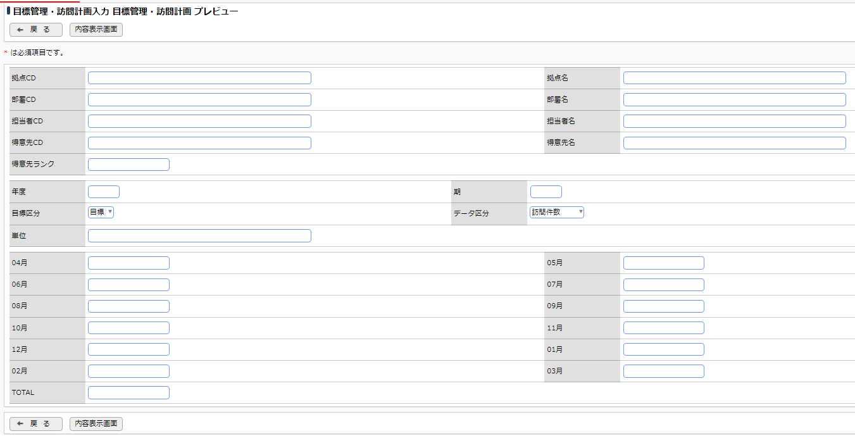

 |  | ■画面定義
 |  | 設定項目 |  |  | 設定内容
 |  | 画面名 |  |  | 目標管理・訪問計画
 |  | アクセス権限 |  |  | 会社 |  |  |  |  | 設定範囲 |  |  |  |  |  |  |  | 権限
 |  |  |  |  | 全会社 |  |  |  |  |  |  |  |  |  |  |  |  | 参照・編集可
 |  | 使用方法 |  |  | ■ 新規登録に使用する ■ 編集時に使用する
 |  | 操作制限 |  |  | ■ 操作制限を有効にする
 |  | 表示項目制御 |  |  | □ 入力した値によって項目の表示を制御する
 |  | 必須項目制御 |  |  | □ 入力した値によって項目の入力必須を制御する

 |  | ■エクセル出力設定
 |  | 設定項目 |  |  | 設定内容
 |  | Excel出力 |  |  | 出力フラグ |  |  |  | ボタン名 |  |  |  |  |  |  |  | テンプレート
 |  |  |  |  | □
 |  | 出力ファイルの保護 |  |  | 読み取りをパスワードで保護 |  |  |  | シートをパスワードで保護する |  |  |  |  |  |  |  | パスワード
 |  |  |  |  | □ |  |  |  | □

 |  | ■登録時アクション
 |  | 設定項目 |  |  | 設定内容
 |  | 登録時 |  |  | アクション |  |  |  |  |  |  |  |  |  |  | 登録時付与ポイント

 |  | 編集時 |  |  | アクション |  |  |  |  |  |  |  |  |  |  | 登録時付与ポイント

 |  | ■レイアウト設定：WebDB間連携
 |  | No | 連携先DB |  |  |  | 一覧表示画面 |  |  |  |  |  |  | WebDB間連携項目
 |  | 1
 |  | 2

③得意先・納品先メモ
POWER EGG |  |  |  |  | 文書名 |  |  |  |  |  | モジュールID |  |  |  | MS |  |  |  | モジュール名 |  | POWER EGG |  |  | 文書番号 | Version | Rev.
 |  |  |  |  | アドオン設計書(フィールド設定) |  |  |  |  |  | ｻﾌﾞﾓｼﾞｭｰﾙID |  |  |  | MSBB |  |  |  | ｻﾌﾞﾓｼﾞｭｰﾙ名 |  | POWER EGG |  |  | M7-US-1140 | 7.0.2 | 3.0
 |  |  |  |  | ③得意先・納品先メモ |  |  |  |  |  | 表題 |  |  |  | - |  |  |  | POWER EGG

フィールド設定
区分 |  | Webデータベース |  |  |  | 明細行有無 |  |  | 有 |  |  | 備考
No |  | フィールド名 |  |  |  | 形式 |  |  | 桁数 |  |  | 表示幅 |  | 半角英数字 |  |  |  | 必須 | ソート | 再利用 |  | キー | デフォルト値 | 説明
1 |  | 得意先CD |  |  |  | DB 参照項目 |  |  | -
2 |  | 得意先CD_表示用 |  |  |  | 文字列(1行) |  |  | 4,000 |  |  |  |  |  |  |  |  | ○ | ○ |  |  | ○ |  | DB参照時に選択時にコピー
3 |  | 得意先名 |  |  |  | 文字列(1行) |  |  | 4,000 |  |  |  |  |  |  |  |  |  | ○ |  |  |  |  | DB参照時に選択時にコピー

明細
No |  | フィールド名 |  |  |  | 形式 |  |  | 桁数 |  |  | 表示幅 |  | 半角英数字 |  |  |  | 必須 | ソート | 再利用 |  | キー | デフォルト値 | 説明
1 |  | 案件NO |  |  |  | DB 参照項目 |  |  | -
2 |  | 案件NO_表示用 |  |  |  | 文字列(1行) |  |  | 4,000 |  |  |  |  |  |  |  |  |  |  |  |  |  |  | DB参照時に選択時にコピー
3 |  | 案件名 |  |  |  | 文字列(1行) |  |  | 4,000 |  |  |  |  |  |  |  |  |  |  |  |  |  |  | DB参照時に選択時にコピー
4 |  | 製品CD |  |  |  | DB 参照項目 |  |  | -
5 |  | 製品CD_表示用 |  |  |  | 文字列(1行) |  |  | 4,000 |  |  |  |  |  |  |  |  |  |  |  |  |  |  | DB参照時に選択時にコピー
6 |  | 製品名1 |  |  |  | 文字列(1行) |  |  | 4,000 |  |  |  |  |  |  |  |  |  |  |  |  |  |  | DB参照時に選択時にコピー
7 |  | 製品名2 |  |  |  | 文字列(1行) |  |  | 4,000 |  |  |  |  |  |  |  |  |  |  |  |  |  |  | DB参照時に選択時にコピー |  |  | REV2.0:2022/12/22 変更
8 |  | 分類1 |  |  |  | ドロップダウンリスト |  |  |  |  |  |  |  |  |  |  |  |  |  |  |  |  |  | 得意先メモ・納品先メモ |  |  | 納品先メモは得意先メモの一部となる。分類情報に追加(得意先・納品先メモ)される。
9 |  | 分類2 |  |  |  | ドロップダウンリスト |  |  | - |  |  |  |  |  |  |  |  |  |  |  |  |  |  | 設定例:見積、製品マスタ、受注、製造、出荷、売上
10 |  | 分類3 |  |  |  | ドロップダウンリスト |  |  | -
11 |  | 得意先・納入先メモ |  |  |  | 文字列(複数行) |  |  | 4,000

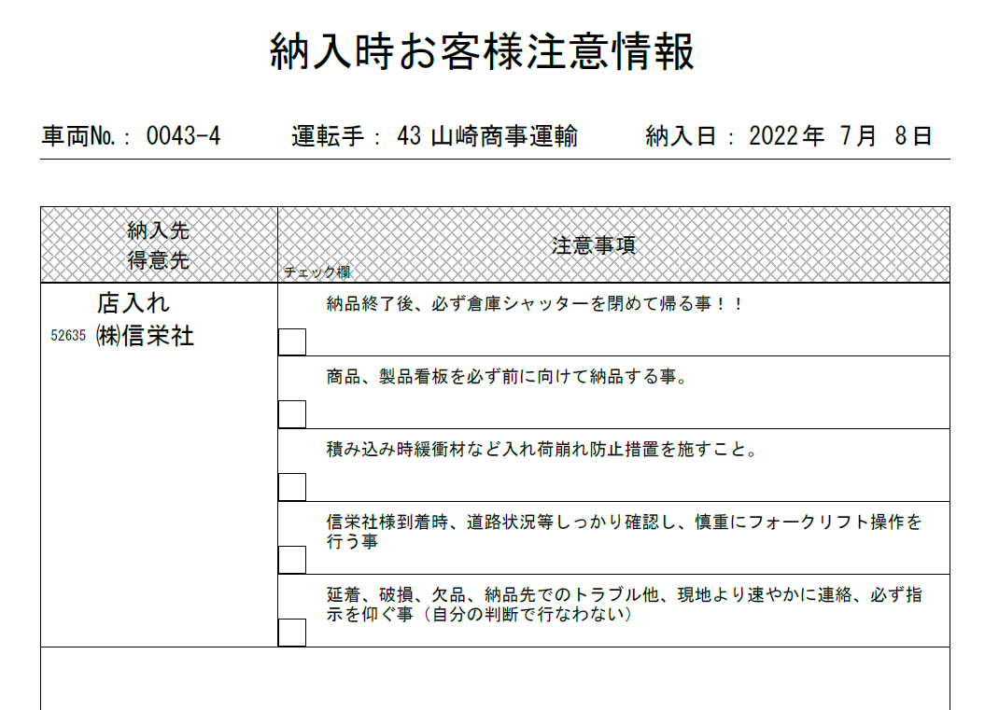
得意先・納品先メモ 一覧表示画面編集

 | データベース名 |  |  | 得意先・納品先メモ

 |  | ■画面一覧定義
 |  | No | 一覧表示画面名 |  |  |  | 表示方法 |  |  | 使用区分 |  |  | 備考
 |  | 1 | （全項目） |  |  |  | 一覧表示 |  |  | 使用しない
 |  | 2 | 得意先・納品先メモ |  |  |  | 一覧表示 |  |  | 使用する

 |  | ■画面イメージ

 |  | ■明細画面イメージ

 |  | ■画面定義
 |  | 設定項目 |  |  | 設定内容
 |  | 画面名 |  |  | 得意先・納品先メモ
 |  | アクセス権限 |  |  | 会社 |  |  |  |  | 設定範囲 |  |  |  |  |  |  |  | 権限
 |  |  |  |  | 全会社 |  |  |  |  |  |  |  |  |  |  |  |  | 参照可
 |  | 表示方法 |  |  | 一覧表示
 |  | ソート条件 |  |  | 項目 |  |  |  |  |  |  |  |  |  |  |  |  |  | ソート順
 |  |  |  |  | 得意先CD_表示用 |  |  |  |  |  |  |  |  |  |  |  |  |  | 昇順

 |  | 絞り込み条件
 |  | 表示編集画面 |  |  | 得意先・納品先メモ

 |  | ■レイアウト設定
 |  | No. | 項目見出し書式 |  |  |  |  | フィールド名 |  |  |  |  |  |  |  | 条件付き書式設定
 |  | 1 | No |  |  |  |  | No
 |  | 2 | 得意先CD_表示用 |  |  |  |  | 得意先CD_表示用
 |  | 3 | 得意先名 |  |  |  |  | 得意先名
 |  | 4 | 最終更新者 |  |  |  |  | 最終更新者
 |  | 5 | 最終更新日時 |  |  |  |  | 最終更新日時

 |  | ■エクセル出力設定
 |  | 設定項目 |  |  | 設定内容
 |  | Excel出力 |  |  | 出力フラグ |  |  |  | ボタン名 |  |  |  |  |  |  |  | テンプレート
 |  |  |  |  | □
 |  | 出力ファイルの保護 |  |  | 読み取りをパスワードで保護 |  |  |  | シートをパスワードで保護する |  |  |  |  |  |  |  | パスワード
 |  |  |  |  | □ |  |  |  | □

得意先・納品先メモ 表示編集画面の設定

 | データベース名 |  |  | 得意先・納品先メモ

 |  | ■画面一覧定義
 |  | No | 表示編集画面名 |  |  |  |  |  |  | 使用区分 |  |  | 備考
 |  | 1 | （全項目） |  |  |  |  |  |  | 使用しない
 |  | 2 | 得意先・納品先メモ |  |  |  |  |  |  | 使用する

 |  | ■画面イメージ

 |  | ■明細画面イメージ

 |  | ■画面定義
 |  | 設定項目 |  |  | 設定内容
 |  | 画面名 |  |  | 得意先・納品先メモ
 |  | アクセス権限 |  |  | 会社 |  |  |  |  | 設定範囲 |  |  |  |  |  |  |  | 権限
 |  |  |  |  | 全会社 |  |  |  |  |  |  |  |  |  |  |  |  | 参照・編集可
 |  | 使用方法 |  |  | ■ 新規登録に使用する ■ 編集時に使用する
 |  | 操作制限 |  |  | ■ 操作制限を有効にする
 |  | 表示項目制御 |  |  | □ 入力した値によって項目の表示を制御する
 |  | 必須項目制御 |  |  | □ 入力した値によって項目の入力必須を制御する

 |  | ■エクセル出力設定
 |  | 設定項目 |  |  | 設定内容
 |  | Excel出力 |  |  | 出力フラグ |  |  |  | ボタン名 |  |  |  |  |  |  |  | テンプレート
 |  |  |  |  | □
 |  | 出力ファイルの保護 |  |  | 読み取りをパスワードで保護 |  |  |  | シートをパスワードで保護する |  |  |  |  |  |  |  | パスワード
 |  |  |  |  | □ |  |  |  | □

 |  | ■登録時アクション
 |  | 設定項目 |  |  | 設定内容
 |  | 登録時 |  |  | アクション |  |  |  |  |  |  |  |  |  |  | 登録時付与ポイント

 |  | 編集時 |  |  | アクション |  |  |  |  |  |  |  |  |  |  | 登録時付与ポイント

 |  | ■レイアウト設定：WebDB間連携
 |  | No | 連携先DB |  |  |  | 一覧表示画面 |  |  |  |  |  |  | WebDB間連携項目
 |  | 1
 |  | 2

 |  | ■外部DB参照定義の設定
 |  | No | 外部DB参照名称 |  |  |  | 連携種類
 |  | 1 | DB参照_得意先CD |  |  |  | JDBC連携
 |  | 2 | DB参照_案件NO |  |  |  | JDBC連携
 |  | 3 | DB参照_製品CD |  |  |  | JDBC連携

⑤版型発注書
POWER EGG |  |  |  |  | 文書名 |  |  |  |  |  | モジュールID |  |  |  | MS |  |  |  | モジュール名 |  | POWER EGG |  |  | 文書番号 | Version | Rev.
 |  |  |  |  | アドオン設計書(フィールド設定) |  |  |  |  |  | ｻﾌﾞﾓｼﾞｭｰﾙID |  |  |  | MSBB |  |  |  | ｻﾌﾞﾓｼﾞｭｰﾙ名 |  | POWER EGG |  |  | M7-US-1140 | 7.0.2 | 3.0
 |  |  |  |  | ⑤版型発注書 |  |  |  |  |  | 表題 |  |  |  | - |  |  |  | POWER EGG

フィールド設定
区分 |  | Webデータベース |  |  |  | 明細行有無 |  |  | 無 |  |  | 備考 |  |  |  |  |  | API連携:再連携にて、基本上書きされるためPE上で更新を行わない ※発行用のため型は文字列とする。
No |  | フィールド名 |  |  |  | 形式 |  |  | 桁数 |  |  | 表示幅 |  | 半角英数字 |  |  |  | 必須 | ソート | 再利用 |  | キー | デフォルト値 | 説明
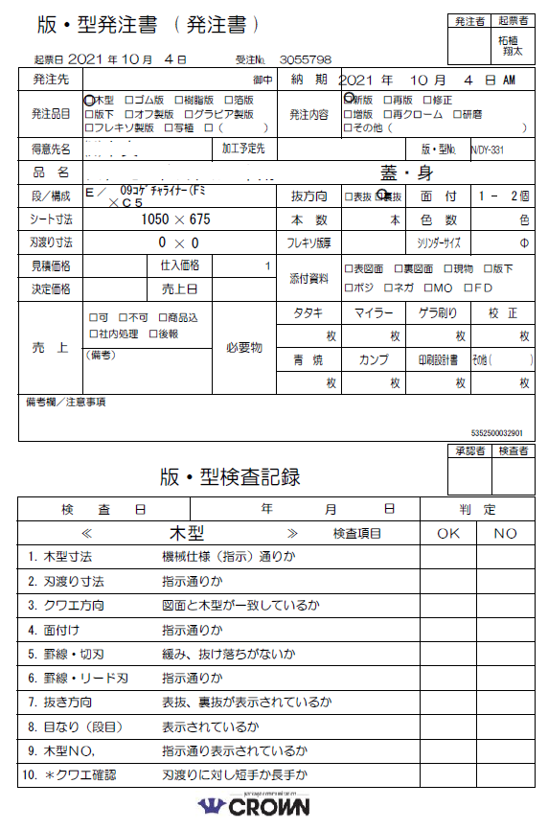
1 |  | 拠点 |  |  |  | 文字列（1 行） |  |  | 4,000 |  |  |  |  |  |  |  |  |  |  | ○
2 |  | 部門CD |  |  |  | 文字列（1 行） |  |  | 4,000 |  |  |  |  |  |  |  |  |  |  | ○
3 |  | 営業担当CD |  |  |  | 文字列（1 行） |  |  | 4,000 |  |  |  |  |  |  |  |  |  |  | ○
4 |  | 営業担当名 |  |  |  | 文字列（1 行） |  |  | 4,000 |  |  |  |  |  |  |  |  |  |  | ○
5 |  | 得意先CD |  |  |  | 文字列（1 行） |  |  | 4,000 |  |  |  |  |  |  |  |  |  |  | ○
6 |  | 得意先名 |  |  |  | 文字列（1 行） |  |  | 4,000 |  |  |  |  |  |  |  |  |  |  | ○
7 |  | 発注先CD |  |  |  | 文字列（1 行） |  |  | 4,000 |  |  |  |  |  |  |  |  |  |  | ○
8 |  | 発注先名 |  |  |  | 文字列（1 行） |  |  | 4,000 |  |  |  |  |  |  |  |  |  |  | ○
9 |  | 納期 |  |  |  | 文字列（1 行） |  |  | 4,000 |  |  |  |  |  |  |  |  |  |  | ○
10 |  | 手配NO |  |  |  | 文字列（1 行） |  |  | 4,000 |  |  |  |  |  |  |  |  |  |  | ○
11 |  | 品名 |  |  |  | 文字列（1 行） |  |  | 4,000 |  |  |  |  |  |  |  |  |  |  | ○
12 |  | 発注品目 |  |  |  | 文字列（1 行） |  |  | 4,000 |  |  |  |  |  |  |  |  |  |  | ○ |  |  |  | EXCELの数式にて、対象をチェックする
13 |  | 発注品目_その他 |  |  |  | 文字列（1 行） |  |  | 4,000 |  |  |  |  |  |  |  |  |  |  | ○
14 |  | 発注内容 |  |  |  | 文字列（1 行） |  |  | 4,000 |  |  |  |  |  |  |  |  |  |  | ○ |  |  |  | EXCELの数式にて、対象をチェックする
15 |  | 発注内容_その他 |  |  |  | 文字列（1 行） |  |  | 4,000 |  |  |  |  |  |  |  |  |  |  | ○
16 |  | 加工予定先 |  |  |  | 文字列（1 行） |  |  | 4,000 |  |  |  |  |  |  |  |  |  |  | ○
17 |  | 版型NO |  |  |  | 文字列（1 行） |  |  | 4,000 |  |  |  |  |  |  |  |  |  |  | ○
18 |  | 段構成 |  |  |  | 文字列（1 行） |  |  | 4,000 |  |  |  |  |  |  |  |  |  |  | ○
19 |  | 抜方向 |  |  |  | 文字列（1 行） |  |  | 4,000 |  |  |  |  |  |  |  |  |  |  | ○ |  |  |  | EXCELの数式にて、対象をチェックする
20 |  | 面付 |  |  |  | 文字列（1 行） |  |  | 4,000 |  |  |  |  |  |  |  |  |  |  | ○
21 |  | シート寸法1 |  |  |  | 文字列（1 行） |  |  | 4,000 |  |  |  |  |  |  |  |  |  |  | ○
22 |  | シート寸法2 |  |  |  | 文字列（1 行） |  |  | 4,000 |  |  |  |  |  |  |  |  |  |  | ○
23 |  | 本数 |  |  |  | 文字列（1 行） |  |  | 4,000 |  |  |  |  |  |  |  |  |  |  | ○
24 |  | 色数 |  |  |  | 文字列（1 行） |  |  | 4,000 |  |  |  |  |  |  |  |  |  |  | ○
25 |  | 刃渡り寸法 |  |  |  | 文字列（1 行） |  |  | 4,000 |  |  |  |  |  |  |  |  |  |  | ○
26 |  | フレキソ版厚 |  |  |  | 文字列（1 行） |  |  | 4,000 |  |  |  |  |  |  |  |  |  |  | ○
27 |  | シリンダーサイズ |  |  |  | 文字列（1 行） |  |  | 4,000 |  |  |  |  |  |  |  |  |  |  | ○
28 |  | 見積価格 |  |  |  | 文字列（1 行） |  |  | 4,000 |  |  |  |  |  |  |  |  |  |  | ○
29 |  | 仕入価格 |  |  |  | 文字列（1 行） |  |  | 4,000 |  |  |  |  |  |  |  |  |  |  | ○
30 |  | 決定価格 |  |  |  | 文字列（1 行） |  |  | 4,000 |  |  |  |  |  |  |  |  |  |  | ○
31 |  | 売上日 |  |  |  | 文字列（1 行） |  |  | 4,000 |  |  |  |  |  |  |  |  |  |  | ○
32 |  | 添付資料_表図面 |  |  |  | 文字列（1 行） |  |  | 4,000 |  |  |  |  |  |  |  |  |  |  | ○
33 |  | 添付資料_裏図面 |  |  |  | 文字列（1 行） |  |  | 4,000 |  |  |  |  |  |  |  |  |  |  | ○
34 |  | 添付資料_現物 |  |  |  | 文字列（1 行） |  |  | 4,000 |  |  |  |  |  |  |  |  |  |  | ○
35 |  | 添付資料_版下 |  |  |  | 文字列（1 行） |  |  | 4,000 |  |  |  |  |  |  |  |  |  |  | ○
36 |  | 添付資料_ポジ |  |  |  | 文字列（1 行） |  |  | 4,000 |  |  |  |  |  |  |  |  |  |  | ○
37 |  | 添付資料_ネガ |  |  |  | 文字列（1 行） |  |  | 4,000 |  |  |  |  |  |  |  |  |  |  | ○
38 |  | 添付資料_MO |  |  |  | 文字列（1 行） |  |  | 4,000 |  |  |  |  |  |  |  |  |  |  | ○
39 |  | 添付資料_FD |  |  |  | 文字列（1 行） |  |  | 4,000 |  |  |  |  |  |  |  |  |  |  | ○
40 |  | 売上_可 |  |  |  | 文字列（1 行） |  |  | 4,000 |  |  |  |  |  |  |  |  |  |  | ○
41 |  | 売上_不可 |  |  |  | 文字列（1 行） |  |  | 4,000 |  |  |  |  |  |  |  |  |  |  | ○
42 |  | 売上_商品込 |  |  |  | 文字列（1 行） |  |  | 4,000 |  |  |  |  |  |  |  |  |  |  | ○
43 |  | 売上_社内処理 |  |  |  | 文字列（1 行） |  |  | 4,000 |  |  |  |  |  |  |  |  |  |  | ○
44 |  | 売上_後報 |  |  |  | 文字列（1 行） |  |  | 4,000 |  |  |  |  |  |  |  |  |  |  | ○
45 |  | 備考 |  |  |  | 文字列(複数行) |  |  | 4,000 |  |  |  |  |  |  |  |  |  |  | ○
46 |  | 必要物_タタキ |  |  |  | 文字列（1 行） |  |  | 4,000 |  |  |  |  |  |  |  |  |  |  | ○
47 |  | 必要物_マイラー |  |  |  | 文字列（1 行） |  |  | 4,000 |  |  |  |  |  |  |  |  |  |  | ○
48 |  | 必要物_ゲラ刷り |  |  |  | 文字列（1 行） |  |  | 4,000 |  |  |  |  |  |  |  |  |  |  | ○
49 |  | 必要物_校正 |  |  |  | 文字列（1 行） |  |  | 4,000 |  |  |  |  |  |  |  |  |  |  | ○
50 |  | 必要物_青焼 |  |  |  | 文字列（1 行） |  |  | 4,000 |  |  |  |  |  |  |  |  |  |  | ○
51 |  | 必要物_カンプ |  |  |  | 文字列（1 行） |  |  | 4,000 |  |  |  |  |  |  |  |  |  |  | ○
52 |  | 必要物_印刷設計書 |  |  |  | 文字列（1 行） |  |  | 4,000 |  |  |  |  |  |  |  |  |  |  | ○
53 |  | 必要物_その他名称 |  |  |  | 文字列（1 行） |  |  | 4,000 |  |  |  |  |  |  |  |  |  |  | ○
54 |  | 必要物_その他 |  |  |  | 文字列（1 行） |  |  | 4,000 |  |  |  |  |  |  |  |  |  |  | ○
55 |  | 備考欄_注意事項 |  |  |  | 文字列(複数行) |  |  | 4,000 |  |  |  |  |  |  |  |  |  |  | ○
版型発注書 一覧表示画面編集

 | データベース名 |  |  | 版型発注書

 |  | ■画面一覧定義
 |  | No | 一覧表示画面名 |  |  |  | 表示方法 |  |  | 使用区分 |  |  | 備考
 |  | 1 | （全項目） |  |  |  | 一覧表示 |  |  | 使用しない
 |  | 2 | 版型発注書 |  |  |  | 一覧表示 |  |  | 使用する

 |  | ■画面イメージ

 |  | ■画面定義
 |  | 設定項目 |  |  | 設定内容
 |  | 画面名 |  |  | 版型発注書
 |  | アクセス権限 |  |  | 会社 |  |  |  |  | 設定範囲 |  |  |  |  |  |  |  | 権限
 |  |  |  |  | 全会社 |  |  |  |  |  |  |  |  |  |  |  |  | 参照可
 |  | 表示方法 |  |  | 一覧表示
 |  | ソート条件 |  |  | 項目 |  |  |  |  |  |  |  |  |  |  |  |  |  | ソート順
 |  |  |  |  | No |  |  |  |  |  |  |  |  |  |  |  |  |  | 昇順

 |  | 絞り込み条件
 |  | 表示編集画面 |  |  | 版型発注書

 |  | ■レイアウト設定
 |  | No. | 項目見出し書式 |  |  |  |  | フィールド名 |  |  |  |  |  |  |  | 条件付き書式設定
 |  | 1 | No |  |  |  |  | No
 |  | 2 | 拠点 |  |  |  |  | 拠点
 |  | 3 | 部門CD |  |  |  |  | 部門CD
 |  | 4 | 営業担当CD |  |  |  |  | 営業担当CD
 |  | 5 | 営業担当名 |  |  |  |  | 営業担当名
 |  | 6 | 手配NO |  |  |  |  | 手配NO
 |  | 7 | 版型NO |  |  |  |  | 版型NO
 |  | 8 | 得意先CD |  |  |  |  | 得意先CD
 |  | 9 | 得意先名 |  |  |  |  | 得意先名
 |  | 10 | 発注先CD |  |  |  |  | 発注先CD
 |  | 11 | 発注先名 |  |  |  |  | 発注先名
 |  | 12 | 発注品目 |  |  |  |  | 発注品目
 |  | 13 | 品名 |  |  |  |  | 品名

 |  | ■エクセル出力設定
 |  | 設定項目 |  |  | 設定内容
 |  | Excel出力 |  |  | 出力フラグ |  |  |  | ボタン名 |  |  |  |  |  |  |  | テンプレート
 |  |  |  |  | □
 |  | 出力ファイルの保護 |  |  | 読み取りをパスワードで保護 |  |  |  | シートをパスワードで保護する |  |  |  |  |  |  |  | パスワード
 |  |  |  |  | □ |  |  |  | □

版型発注書 表示編集画面の設定

 | データベース名 |  |  | 版型発注書

 |  | ■画面一覧定義
 |  | No | 表示編集画面名 |  |  |  |  |  |  | 使用区分 |  |  | 備考
 |  | 1 | （全項目） |  |  |  |  |  |  | 使用しない
 |  | 2 | 版型発注書 |  |  |  |  |  |  | 使用する

 |  | ■画面イメージ（基本は、帳票発行のみとなる）
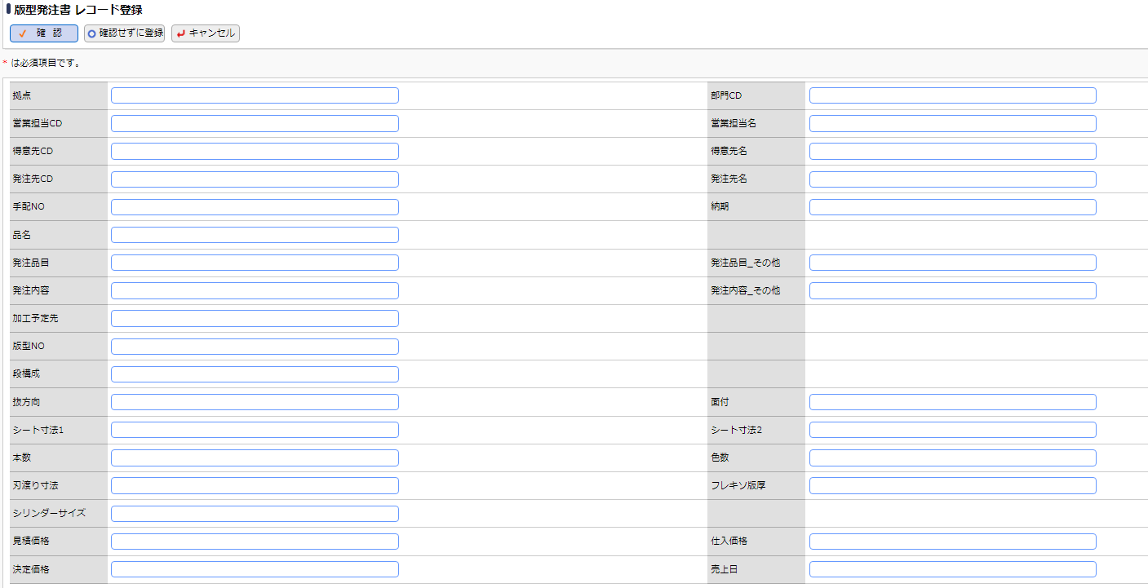

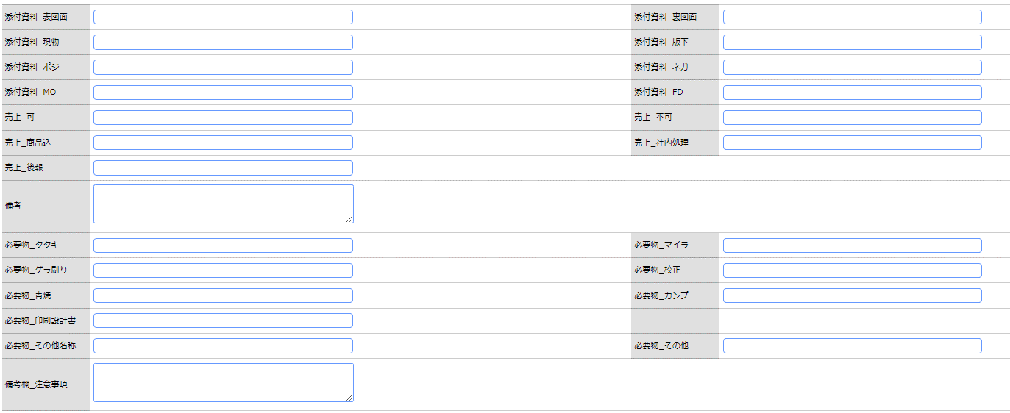

 |  | ■画面定義
 |  | 設定項目 |  |  | 設定内容
 |  | 画面名 |  |  | 版型発注書
 |  | アクセス権限 |  |  | 会社 |  |  |  |  | 設定範囲 |  |  |  |  |  |  |  | 権限
 |  |  |  |  | 全会社 |  |  |  |  |  |  |  |  |  |  |  |  | 参照・編集可
 |  | 使用方法 |  |  | ■ 新規登録に使用する ■ 編集時に使用する
 |  | 操作制限 |  |  | ■ 操作制限を有効にする
 |  | 表示項目制御 |  |  | □ 入力した値によって項目の表示を制御する
 |  | 必須項目制御 |  |  | □ 入力した値によって項目の入力必須を制御する

 |  | ■エクセル出力設定
 |  | 設定項目 |  |  | 設定内容
 |  | Excel出力 |  |  | 出力フラグ |  |  |  | ボタン名 |  |  |  |  |  |  |  | テンプレート
 |  |  |  |  | ■ |  |  |  | 版型発注書出力 |  |  |  |  |  |  |  | 版型発注書(テンプレート).xlsx |  |  |  |  |  |  |  |  |  | ※サンプルのテンプレートを補足資料として添付する。
 |  | 出力ファイルの保護 |  |  | 読み取りをパスワードで保護 |  |  |  | シートをパスワードで保護する |  |  |  |  |  |  |  | パスワード
 |  |  |  |  | □ |  |  |  | □

 |  | ■登録時アクション
 |  | 設定項目 |  |  | 設定内容
 |  | 登録時 |  |  | アクション |  |  |  |  |  |  |  |  |  |  | 登録時付与ポイント

 |  | 編集時 |  |  | アクション |  |  |  |  |  |  |  |  |  |  | 登録時付与ポイント

 |  | ■レイアウト設定：WebDB間連携
 |  | No | 連携先DB |  |  |  | 一覧表示画面 |  |  |  |  |  |  | WebDB間連携項目
 |  | 1
 |  | 2

⑥不適合品報告書
POWER EGG |  |  |  |  | 文書名 |  |  |  |  |  | モジュールID |  |  |  | MS |  |  |  | モジュール名 |  | POWER EGG |  |  | 文書番号 | Version | Rev.
 |  |  |  |  | アドオン設計書(フィールド設定) |  |  |  |  |  | ｻﾌﾞﾓｼﾞｭｰﾙID |  |  |  | MSBB |  |  |  | ｻﾌﾞﾓｼﾞｭｰﾙ名 |  | POWER EGG |  |  | M7-US-1140 | 7.0.2 | 1.0
 |  |  |  |  | 不適合品報告書 |  |  |  |  |  | 表題 |  |  |  | - |  |  |  | POWER EGG

フィールド設定
区分 |  | 汎用申請・Webデータベース |  |  |  | 明細行有無 |  |  | 無 |  |  | 備考
No |  | フィールド名 |  |  |  | 形式 |  |  | 桁数 |  |  | 表示幅 |  | 半角英数字 |  |  |  | 必須 | ソート | 再利用 |  | キー | デフォルト値 | 説明
1 |  | 申請者 |  |  |  | 社員選択 |  |  | - |  |  |  |  |  |  |  |  | ○ |  |  |  |  | ログイン社員 | 汎用申請システム項目(固定)
2 |  | 申請日 |  |  |  | 日付項目 |  |  | - |  |  |  |  |  |  |  |  | ○ |  |  |  |  | @sys | 汎用申請システム項目
3 |  | 件名 |  |  |  | 文字列（1 行） |  |  | 4,000 |  |  |  |  |  |  |  |  | ○ |  |  |  |  |  | 汎用申請システム項目
4 |  | 優先度 |  |  |  | ラジオボタン |  |  | - |  |  |  |  |  |  |  |  | ○ |  |  |  |  |  | 汎用申請システム項目(通常、緊急)
1 |  | 報告書No |  |  |  | 自動採番 |  |  | - |  |  |  |  |  |  |  |  |  |  |  |  |  |  | 汎用申請：自動採番 WebDB：文字列(1行)、4000
2 |  | 作成部署 |  |  |  | 部門選択 |  |  | - |  |  |  |  |  |  |  |  | ○ | ○ |  |  |  | ログイン社員の部門
3 |  | 作成者 |  |  |  | 社員選択 |  |  | - |  |  |  |  |  |  |  |  | ○ | ○ |  |  |  | ログイン社員
4 |  | 作成日 |  |  |  | 日付項目 |  |  | - |  |  |  |  |  |  |  |  | ○ | ○ |  |  |  | @sys
5 |  | 作成時刻 |  |  |  | 時刻項目 |  |  | - |  |  |  |  |  |  |  |  | ○ | ○ |  |  |  | @sys
6 |  | 手配NO |  |  |  | DB 参照項目 |  |  | - |  |  |  |  |  |  |  |  |  |  |  |  |  |  | 手配NO=受注NO
7 |  | 手配NO_表示用 |  |  |  | 文字列(1行) |  |  | 4,000 |  |  |  |  |  |  |  |  |  | ○ |  |  |  |  | DB参照時に選択時にコピー
8 |  | 社内外区分 |  |  |  | ドロップダウンリスト |  |  | - |  |  |  |  |  |  |  |  |  |  |  |  |  |  | 1:社内不適合、2:顧客クレーム、3:顧客苦情
9 |  | 拠点CD |  |  |  | DB 参照項目 |  |  | - |  |  |  |  |  |  |  |  |  | ○
10 |  | 拠点CD_表示用 |  |  |  | 文字列(1行) |  |  | 4,000 |  |  |  |  |  |  |  |  |  | ○ |  |  |  |  | DB参照時に選択時にコピー
11 |  | 拠点名 |  |  |  | 文字列(1行) |  |  | 4,000 |  |  |  |  |  |  |  |  |  | ○ |  |  |  |  | DB参照時に選択時にコピー
12 |  | 製品CD |  |  |  | DB 参照項目 |  |  | - |  |  |  |  |  |  |  |  |  |  |  |  |  |  | 製品CD=マスターNO
13 |  | 製品CD_表示用 |  |  |  | 文字列(1行) |  |  | 4,000 |  |  |  |  |  |  |  |  | ○ | ○ |  |  |  |  | DB参照時に選択時にコピー
14 |  | 製品名1 |  |  |  | 文字列(1行) |  |  | 4,000 |  |  |  |  |  |  |  |  |  | ○ |  |  |  |  | DB参照時に選択時にコピー
15 |  | 製品名2 |  |  |  | 文字列(1行) |  |  | 4,000 |  |  |  |  |  |  |  |  |  | ○ |  |  |  |  | DB参照時に選択時にコピー
16 |  | 寸法 |  |  |  | 文字列(1行) |  |  | 4,000 |  |  |  |  |  |  |  |  |  |  |  |  |  |  | DB参照時に選択時にコピー
17 |  | 得意先CD |  |  |  | DB 参照項目 |  |  | -
18 |  | 得意先CD_表示用 |  |  |  | 文字列(1行) |  |  | 4,000 |  |  |  |  |  |  |  |  | ○ | ○ |  |  |  |  | DB参照時に選択時にコピー
19 |  | 得意先名 |  |  |  | 文字列(1行) |  |  | 4,000 |  |  |  |  |  |  |  |  |  | ○ |  |  |  |  | DB参照時に選択時にコピー
20 |  | 納品先CD |  |  |  | DB 参照項目 |  |  | -
21 |  | 納品先CD_表示用 |  |  |  | 文字列(1行) |  |  | 4,000 |  |  |  |  |  |  |  |  | ○ | ○ |  |  |  |  | DB参照時に選択時にコピー
22 |  | 納品先名 |  |  |  | 文字列(1行) |  |  | 4,000 |  |  |  |  |  |  |  |  |  | ○ |  |  |  |  | DB参照時に選択時にコピー
23 |  | 発生日 |  |  |  | 日付項目 |  |  | -
24 |  | 発生場所 |  |  |  | 文字列(1行) |  |  | 4,000
25 |  | 納入数 |  |  |  | 数値 |  |  | 10
26 |  | クレーム数 |  |  |  | 数値 |  |  | 10
27 |  | 段構成 |  |  |  | 文字列(1行) |  |  | 4,000 |  |  |  |  |  |  |  |  |  |  |  |  |  |  | DB参照時に選択時にコピー(段、表中裏原紙)
28 |  | 実損金額 |  |  |  | 数値 |  |  | 10,2
29 |  | 稟議NO |  |  |  | 文字列(1行) |  |  | 4,000 |  |  |  |  |  |  |  |  |  |  |  |  |  |  | 稟議NOの下に「10万を超えた場合は稟議申請の
 |  |  |  |  |  |  |  |  |  |  |  |  |  |  |  |  |  |  |  |  |  |  |  | うえ、稟議NOを登録すること。」のコメントを追加
30 |  | 責任部署1 |  |  |  | 部門選択 |  |  | -
31 |  | 責任部署2 |  |  |  | 部門選択 |  |  | -
32 |  | 責任部署3 |  |  |  | 部門選択 |  |  | -
33 |  | 責任比率1 |  |  |  | 数値 |  |  | 5,2
34 |  | 責任比率2 |  |  |  | 数値 |  |  | 5,2
35 |  | 責任比率3 |  |  |  | 数値 |  |  | 5,2
36 |  | 責任コメント1 |  |  |  | 文字列(1行) |  |  | 4,000
37 |  | 責任コメント2 |  |  |  | 文字列(1行) |  |  | 4,000
38 |  | 責任コメント3 |  |  |  | 文字列(1行) |  |  | 4,000
39 |  | 不適合内容 |  |  |  | 文字列(複数行) |  |  | 4,000
40 |  | 全数検査 |  |  |  | ラジオボタン |  |  | - |  |  |  |  |  |  |  |  |  |  |  |  |  |  | 要、不要、保留
41 |  | 引取り日 |  |  |  | 日付項目 |  |  | -
42 |  | 再製造 |  |  |  | 日付項目 |  |  | -
43 |  | 検品(当該) |  |  |  | 日付項目 |  |  | -
44 |  | 不良品 |  |  |  | ラジオボタン |  |  | - |  |  |  |  |  |  |  |  |  |  |  |  |  |  | 無、有
45 |  | 展開 |  |  |  | 文字列(1行) |  |  | 4,000
46 |  | 関係部署への連絡 |  |  |  | 文字列(複数行) |  |  | 4,000
47 |  | 検品(在庫) |  |  |  | 日付項目 |  |  | -
48 |  | クレーム対策書(顧客要求) |  |  |  | ラジオボタン |  |  | - |  |  |  |  |  |  |  |  |  |  |  |  |  |  | 要、不要、不要(原因知りたい)
49 |  | 報告書希望日 |  |  |  | 日付項目 |  |  | -
50 |  | 要因 |  |  |  | 文字列(1行) |  |  | 4,000 |  |  |  |  |  |  |  |  |  |  |  |  |  |  | 要因検索画面用(不使用)
51 |  | 要因１ |  |  |  | 文字列(1行) |  |  | 4,000 |  |  |  |  |  |  |  |  |  |  |  |  |  |  | 要因検索画面用(不使用)
52 |  | 要因２ |  |  |  | 文字列(1行) |  |  | 4,000 |  |  |  |  |  |  |  |  |  |  |  |  |  |  | 要因検索画面用(不使用)
53 |  | 要因３ |  |  |  | 文字列(1行) |  |  | 4,000 |  |  |  |  |  |  |  |  |  |  |  |  |  |  | 要因検索画面用(不使用)
54 |  | 要因内容 |  |  |  | 文字列(1行) |  |  | 4,000 |  |  |  |  |  |  |  |  |  |  |  |  |  |  | 要因検索画面用(不使用)
55 |  | 要因DB |  |  |  | WebDB参照項目 |  |  |  |  |  |  |  |  |  |  |  |  |  |  |  |  |  | 要因検索画面用(不使用)
56 |  | 処理 |  |  |  | ドロップダウンリスト |  |  |  |  |  |  |  |  |  |  |  |  |  |  |  |  |  | 1:再製造、2:値引、3:説明 |  |  | REV3.0:詳細設計時の打合せ内容の反映
57 |  | 処分 |  |  |  | ドロップダウンリスト |  |  |  |  |  |  |  |  |  |  |  |  |  |  |  |  |  | 1:納入、2:在庫、3:転売、4:故紙
58 |  | 凡ミス・致命欠点 |  |  |  | ドロップダウンリスト
59 |  | 対策 |  |  |  | 文字列(1行) |  |  | 4,000
60 |  | 報告日 |  |  |  | 日付項目 |  |  |  |  |  |  |  |  |  |  |  |  |  |  |  |  | @sys
61 |  | 報告期限 |  |  |  | 日付項目 |  |  |  |  |  |  |  |  |  |  |  |  |  |  |  |  | @sys + 3
62 |  | クレーム額 |  |  |  | 数値
63 |  | 付帯費用 |  |  |  | 数値
64 |  | 手配NO２ |  |  |  | ＤＢ参照コード入力 |  |  |  |  |  |  |  |  |  |  |  |  |  |  |  |  |  | コード直接入力用
65 |  | 発生場所CD |  |  |  | ＤＢ参照項目
66 |  | 発生場所名称 |  |  |  | 文字列(1行) |  |  | 4,000
67 |  | 発生場所CD_表示用 |  |  |  | 文字列(1行) |  |  | 4,000
68 |  | 要因１_リスト |  |  |  | ドロップダウンリスト |  |  |  |  |  |  |  |  |  |  |  |  |  |  |  |  |  | 詳細は連動設定項目参照
69 |  | 要因２_リスト |  |  |  | ドロップダウンリスト |  |  |  |  |  |  |  |  |  |  |  |  |  |  |  |  |  | 詳細は連動設定項目参照
70 |  | 要因内容_リスト |  |  |  | ドロップダウンリスト |  |  |  |  |  |  |  |  |  |  |  |  |  |  |  |  |  | 詳細は連動設定項目参照

不適合品報告書 一覧表示画面編集

 | データベース名 |  |  | 不適合品報告書

 |  | ■画面一覧定義
 |  | No | 一覧表示画面名 |  |  |  | 表示方法 |  |  | 使用区分 |  |  | 備考
 |  | 1 | （全項目） |  |  |  | 一覧表示 |  |  | 使用しない
 |  | 2 | 不適合品報告書 |  |  |  | 一覧表示 |  |  | 使用する

 |  | ■画面イメージ

 |  | ■画面定義
 |  | 設定項目 |  |  | 設定内容
 |  | 画面名 |  |  | 不適合品報告書
 |  | アクセス権限 |  |  | 会社 |  |  |  |  | 設定範囲 |  |  |  |  |  |  |  | 権限
 |  |  |  |  | 全会社 |  |  |  |  |  |  |  |  |  |  |  |  | 参照可
 |  | 表示方法 |  |  | 一覧表示
 |  | ソート条件 |  |  | 項目 |  |  |  |  |  |  |  |  |  |  |  |  |  | ソート順
 |  |  |  |  | No |  |  |  |  |  |  |  |  |  |  |  |  |  | 昇順

 |  | 絞り込み条件
 |  | 表示編集画面 |  |  | 不適合品報告書

 |  | ■レイアウト設定
 |  | No. | 項目見出し書式 |  |  |  |  | フィールド名 |  |  |  |  |  |  |  | 条件付き書式設定
 |  | 1 | 報告書No |  |  |  |  | 報告書No
 |  | 2 | 作成部署 |  |  |  |  | 作成部署
 |  | 3 | 作成者 |  |  |  |  | 作成者
 |  | 4 | 社内外区分 |  |  |  |  | 社内外区分
 |  | 5 | 拠点CD_表示用 |  |  |  |  | 拠点CD_表示用
 |  | 6 | 拠点名 |  |  |  |  | 拠点名
 |  | 7 | 得意先CD_表示用 |  |  |  |  | 得意先CD_表示用
 |  | 8 | 得意先名 |  |  |  |  | 得意先名
 |  | 9 | 納品先CD_表示用 |  |  |  |  | 納品先CD_表示用
 |  | 10 | 納品先名 |  |  |  |  | 納品先名
 |  | 11 | 作成日 |  |  |  |  | 作成日
 |  | 12 | 作成時刻 |  |  |  |  | 作成時刻
 |  | 13 | 手配NO_表示用 |  |  |  |  | 手配NO_表示用
 |  | 14 | 製品CD_表示用 |  |  |  |  | 製品CD_表示用
 |  | 15 | 製品名1 |  |  |  |  | 製品名1
 |  | 16 | 製品名2 |  |  |  |  | 製品名2
 |  | 17 | 発生日 |  |  |  |  | 発生日
 |  | 18 | 発生場所 |  |  |  |  | 発生場所

 |  | ■エクセル出力設定
 |  | 設定項目 |  |  | 設定内容
 |  | Excel出力 |  |  | 出力フラグ |  |  |  | ボタン名 |  |  |  |  |  |  |  | テンプレート
 |  |  |  |  | □
 |  | 出力ファイルの保護 |  |  | 読み取りをパスワードで保護 |  |  |  | シートをパスワードで保護する |  |  |  |  |  |  |  | パスワード
 |  |  |  |  | □ |  |  |  | □

不適合品報告書 表示編集画面の設定

 | データベース名 |  |  | 不適合品報告書

 |  | ■画面一覧定義
 |  | No | 表示編集画面名 |  |  |  |  |  |  | 使用区分 |  |  | 備考
 |  | 1 | （全項目） |  |  |  |  |  |  | 使用しない
 |  | 2 | 不適合品報告書 |  |  |  |  |  |  | 使用する

 |  | ■画面イメージ
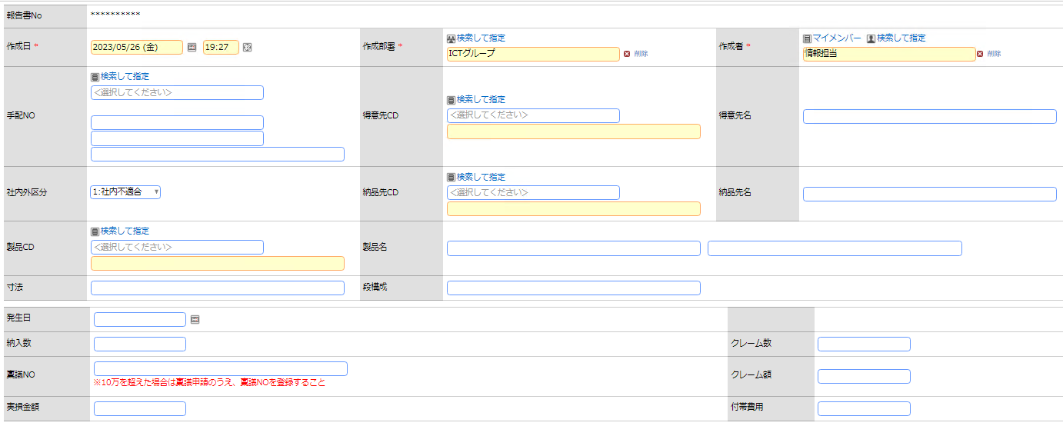

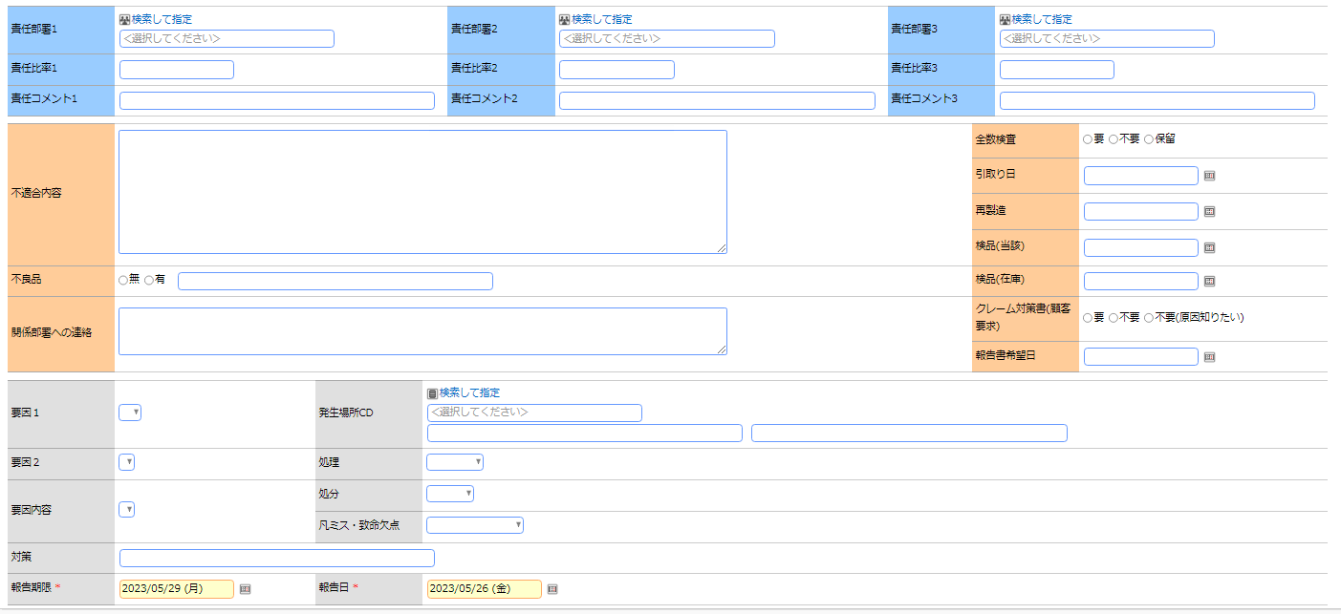

 |  | ■画面定義
 |  | 設定項目 |  |  | 設定内容
 |  | 画面名 |  |  | 不適合品報告書
 |  | アクセス権限 |  |  | 会社 |  |  |  |  | 設定範囲 |  |  |  |  |  |  |  | 権限
 |  |  |  |  | 全会社 |  |  |  |  |  |  |  |  |  |  |  |  | 参照・編集可
 |  | 使用方法 |  |  | ■ 新規登録に使用する ■ 編集時に使用する
 |  | 操作制限 |  |  | ■ 操作制限を有効にする
 |  | 表示項目制御 |  |  | □ 入力した値によって項目の表示を制御する
 |  | 必須項目制御 |  |  | □ 入力した値によって項目の入力必須を制御する

 |  | ■エクセル出力設定
 |  | 設定項目 |  |  | 設定内容
 |  | Excel出力 |  |  | 出力フラグ |  |  |  | ボタン名 |  |  |  |  |  |  |  | テンプレート
 |  |  |  |  | □
 |  | 出力ファイルの保護 |  |  | 読み取りをパスワードで保護 |  |  |  | シートをパスワードで保護する |  |  |  |  |  |  |  | パスワード
 |  |  |  |  | □ |  |  |  | □

 |  | ■登録時アクション
 |  | 設定項目 |  |  | 設定内容
 |  | 登録時 |  |  | アクション |  |  |  |  |  |  |  |  |  |  | 登録時付与ポイント

 |  | 編集時 |  |  | アクション |  |  |  |  |  |  |  |  |  |  | 登録時付与ポイント

 |  | ■レイアウト設定：WebDB間連携
 |  | No | 連携先DB |  |  |  | 一覧表示画面 |  |  |  |  |  |  | WebDB間連携項目
 |  | 1
 |  | 2

⑦見積確認
POWER EGG |  |  |  |  | 文書名 |  |  |  |  |  | モジュールID |  |  |  | MS |  |  |  | モジュール名 |  | POWER EGG |  |  | 文書番号 | Version | Rev.
 |  |  |  |  | アドオン設計書(フィールド設定) |  |  |  |  |  | ｻﾌﾞﾓｼﾞｭｰﾙID |  |  |  | MSBB |  |  |  | ｻﾌﾞﾓｼﾞｭｰﾙ名 |  | POWER EGG |  |  | M7-US-1140 | 7.0.2 | 3.0
 |  |  |  |  | ⑦見積確認 |  |  |  |  |  | 表題 |  |  |  | - |  |  |  | POWER EGG

フィールド設定
区分 |  | Webデータベース |  |  |  | 明細行有無 |  |  | 無 |  |  | 備考
No |  | フィールド名 |  |  |  | 形式 |  |  | 桁数 |  |  | 表示幅 |  | 半角英数字 |  |  |  | 必須 | ソート | 再利用 |  | キー | デフォルト値 | 説明
1 |  | 申請者 |  |  |  | 社員選択 |  |  | - |  |  |  |  |  |  |  |  | ○ |  |  |  |  | ログイン社員 | 汎用申請システム項目(固定)
2 |  | 申請日 |  |  |  | 日付項目 |  |  | - |  |  |  |  |  |  |  |  | ○ |  |  |  |  | @sys | 汎用申請システム項目
3 |  | 件名 |  |  |  | 文字列（1 行） |  |  | 4,000 |  |  |  |  |  |  |  |  | ○ |  |  |  |  |  | 汎用申請システム項目
4 |  | 優先度 |  |  |  | ラジオボタン |  |  | - |  |  |  |  |  |  |  |  | ○ |  |  |  |  |  | 汎用申請システム項目(通常、緊急)
5 |  | 営業担当 |  |  |  | 社員選択 |  |  | 4,000 |  |  |  |  |  |  |  |  | ○ | ○ |  |  |  | ログイン社員
6 |  | 営業コメント |  |  |  | 文字列(複数行) |  |  | 4,000 |  |  |  |  |  |  |  |  | ○ | ○
7 |  | 確認区分 |  |  |  | ドロップダウンリスト |  |  | - |  |  |  |  |  |  |  |  | ○ | ○ |  |  |  |  | 選択項目:御見積書No,見積計算書No
8 |  | 御見積書No |  |  |  | DB 参照項目 |  |  | -
9 |  | 御見積書No_表示用 |  |  |  | 文字列(1行) |  |  | 4,000 |  |  |  |  |  |  |  |  |  | ○ |  |  |  |  | DB参照時に選択時にコピー
10 |  | 拠点CD |  |  |  | 文字列(1行) |  |  | 4,000 |  |  |  |  |  |  |  |  |  | ○ |  |  |  |  | DB参照時に選択時にコピー
11 |  | 拠点名 |  |  |  | 文字列(1行) |  |  | 4,000 |  |  |  |  |  |  |  |  |  | ○ |  |  |  |  | DB参照時に選択時にコピー
12 |  | 得意先CD |  |  |  | 文字列（1 行） |  |  | 4,000 |  |  |  |  |  |  |  |  |  |  |  |  |  |  | DB参照時に選択時にコピー
13 |  | 得意先名 |  |  |  | 文字列（1 行） |  |  | 4,000 |  |  |  |  |  |  |  |  |  |  |  |  |  |  | DB参照時に選択時にコピー
14 |  | 見積計算書No1 |  |  |  | 文字列(1行) |  |  | 4,000 |  |  |  |  |  |  |  |  |  | ○ |  |  |  |  | DB参照時に選択時にコピー
15 |  | 顧客品名1 |  |  |  | 文字列(1行) |  |  | 4,000 |  |  |  |  |  |  |  |  |  | ○ |  |  |  |  | DB参照時に選択時にコピー(顧客品名1+2)
16 |  | 見積数1 |  |  |  | 数値 |  |  | 10 |  |  |  |  |  |  |  |  |  | ○ |  |  |  |  | DB参照時に選択時にコピー
17 |  | 単価1 |  |  |  | 数値 |  |  | 10,2 |  |  |  |  |  |  |  |  |  | ○ |  |  |  |  | DB参照時に選択時にコピー
18 |  | 金額1 |  |  |  | 数値 |  |  | 10,2 |  |  |  |  |  |  |  |  |  | ○ |  |  |  |  | DB参照時に選択時にコピー
19 |  | 見積計算書No2 |  |  |  | 文字列(1行) |  |  | 4,000 |  |  |  |  |  |  |  |  |  | ○ |  |  |  |  | DB参照時に選択時にコピー
20 |  | 顧客品名2 |  |  |  | 文字列(1行) |  |  | 4,000 |  |  |  |  |  |  |  |  |  | ○ |  |  |  |  | DB参照時に選択時にコピー(顧客品名1+2)
21 |  | 見積数2 |  |  |  | 数値 |  |  | 10 |  |  |  |  |  |  |  |  |  | ○ |  |  |  |  | DB参照時に選択時にコピー
22 |  | 単価2 |  |  |  | 数値 |  |  | 10,2 |  |  |  |  |  |  |  |  |  | ○ |  |  |  |  | DB参照時に選択時にコピー
23 |  | 金額2 |  |  |  | 数値 |  |  | 10,2 |  |  |  |  |  |  |  |  |  | ○ |  |  |  |  | DB参照時に選択時にコピー
24 |  | 見積計算書No3 |  |  |  | 文字列(1行) |  |  | 4,000 |  |  |  |  |  |  |  |  |  | ○ |  |  |  |  | DB参照時に選択時にコピー
25 |  | 顧客品名3 |  |  |  | 文字列(1行) |  |  | 4,000 |  |  |  |  |  |  |  |  |  | ○ |  |  |  |  | DB参照時に選択時にコピー(顧客品名1+2)
26 |  | 見積数3 |  |  |  | 数値 |  |  | 10 |  |  |  |  |  |  |  |  |  | ○ |  |  |  |  | DB参照時に選択時にコピー
27 |  | 単価3 |  |  |  | 数値 |  |  | 10,2 |  |  |  |  |  |  |  |  |  | ○ |  |  |  |  | DB参照時に選択時にコピー
28 |  | 金額3 |  |  |  | 数値 |  |  | 10,2 |  |  |  |  |  |  |  |  |  | ○ |  |  |  |  | DB参照時に選択時にコピー
29 |  | 見積計算書備考 |  |  |  | 文字列(複数行) |  |  | 4,000 |  |  |  |  |  |  |  |  |  | ○ |  |  |  |  | DB参照時に選択時にコピー(4行以上含む場合にコメント)
30 |  | 合計金額 |  |  |  | 数値 |  |  | 10,2 |  |  |  |  |  |  |  |  |  | ○ |  |  |  |  | DB参照時に選択時にコピー
31 |  | 見積計算書No |  |  |  | DB 参照項目 |  |  | -
32 |  | 見積計算書No_表示用 |  |  |  | 文字列(1行) |  |  | 4,000 |  |  |  |  |  |  |  |  |  | ○ |  |  |  |  | DB参照時に選択時にコピー
33 |  | 見積計算書_顧客品名1 |  |  |  | 文字列(1行) |  |  | 4,000 |  |  |  |  |  |  |  |  |  | ○ |  |  |  |  | DB参照時に選択時にコピー
34 |  | 見積計算書_顧客品名2 |  |  |  | 文字列(1行) |  |  | 4,000 |  |  |  |  |  |  |  |  |  | ○ |  |  |  |  | DB参照時に選択時にコピー
35 |  | 見積数 |  |  |  | 数値 |  |  | 10 |  |  |  |  |  |  |  |  |  | ○ |  |  |  |  | DB参照時に選択時にコピー
36 |  | 単価 |  |  |  | 数値 |  |  | 10,2 |  |  |  |  |  |  |  |  |  | ○ |  |  |  |  | DB参照時に選択時にコピー
37 |  | 金額 |  |  |  | 数値 |  |  | 10,2 |  |  |  |  |  |  |  |  |  | ○ |  |  |  |  | DB参照時に選択時にコピー
38 |  | WF区分 |  |  |  | 数値 |  |  | 10 |  |  |  |  |  |  |  |  |  | ○ |  |  |  |  | 粗利率による承認ルート変更(任意設定可能)
39 |  | 見積_添付ファイル |  |  |  | 添付ファイル |  |  | - |  |  |  |  |  |  |  |  |  |  |  |  |  |  | 見積計算書,御見積書

見積確認 一覧表示画面編集

 | データベース名 |  |  | 見積確認

 |  | ■画面一覧定義
 |  | No | 一覧表示画面名 |  |  |  | 表示方法 |  |  | 使用区分 |  |  | 備考
 |  | 1 | （全項目） |  |  |  | 一覧表示 |  |  | 使用しない
 |  | 2 | 見積確認 |  |  |  | 一覧表示 |  |  | 使用する

 |  | ■画面イメージ

 |  | ■画面定義
 |  | 設定項目 |  |  | 設定内容
 |  | 画面名 |  |  | 見積確認
 |  | アクセス権限 |  |  | 会社 |  |  |  |  | 設定範囲 |  |  |  |  |  |  |  | 権限
 |  |  |  |  | 全会社 |  |  |  |  |  |  |  |  |  |  |  |  | 参照可
 |  | 表示方法 |  |  | 一覧表示
 |  | ソート条件 |  |  | 項目 |  |  |  |  |  |  |  |  |  |  |  |  |  | ソート順
 |  |  |  |  | No |  |  |  |  |  |  |  |  |  |  |  |  |  | 昇順

 |  | 絞り込み条件
 |  | 表示編集画面 |  |  | 見積確認

 |  | ■レイアウト設定
 |  | No. | 項目見出し書式 |  |  |  |  | フィールド名 |  |  |  |  |  |  |  | 条件付き書式設定
 |  | 1 | No |  |  |  |  | No
 |  | 2 | 決裁状況 |  |  |  |  | 決裁状況
 |  | 3 | 営業担当 |  |  |  |  | 営業担当
 |  | 4 | 営業コメント |  |  |  |  | 営業コメント
 |  | 5 | 確認区分 |  |  |  |  | 確認区分
 |  | 6 | 御見積書No |  |  |  |  | 御見積書No
 |  | 7 | 見積計算書No |  |  |  |  | 見積計算書No
 |  | 8 | 拠点CD |  |  |  |  | 拠点CD
 |  | 9 | 拠点名 |  |  |  |  | 拠点名
 |  | 10 | 得意先CD |  |  |  |  | 得意先CD
 |  | 11 | 得意先名 |  |  |  |  | 得意先名
 |  | 12 | 申請者 |  |  |  |  | 申請者
 |  | 13 | 申請日 |  |  |  |  | 申請日
 |  | 14 | 申請部門 |  |  |  |  | 申請部門

 |  | ■エクセル出力設定
 |  | 設定項目 |  |  | 設定内容
 |  | Excel出力 |  |  | 出力フラグ |  |  |  | ボタン名 |  |  |  |  |  |  |  | テンプレート
 |  |  |  |  | □
 |  | 出力ファイルの保護 |  |  | 読み取りをパスワードで保護 |  |  |  | シートをパスワードで保護する |  |  |  |  |  |  |  | パスワード
 |  |  |  |  | □ |  |  |  | □

見積確認 表示編集画面の設定

 | データベース名 |  |  | 見積確認

 |  | ■画面一覧定義
 |  | No | 表示編集画面名 |  |  |  |  |  |  | 使用区分 |  |  | 備考
 |  | 1 | （全項目） |  |  |  |  |  |  | 使用しない
 |  | 2 | 見積確認 |  |  |  |  |  |  | 使用する

 |  | ■画面イメージ
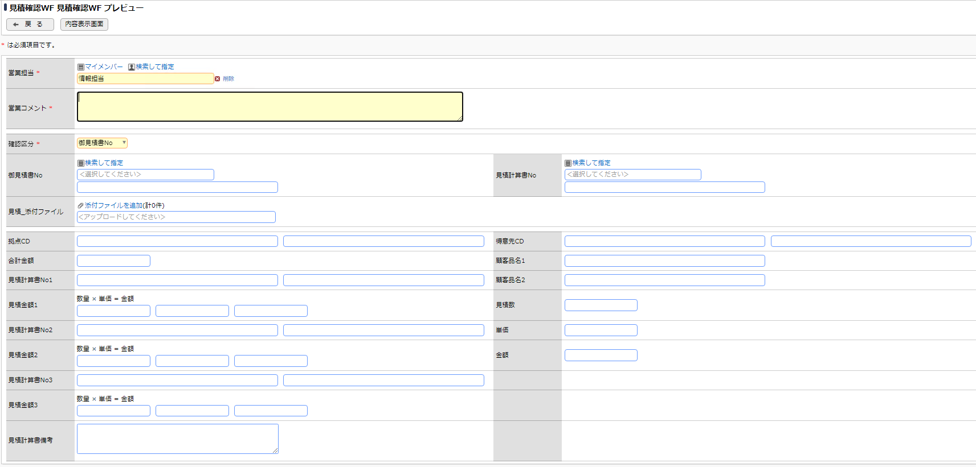

 |  | ■画面定義
 |  | 設定項目 |  |  | 設定内容
 |  | 画面名 |  |  | 見積確認
 |  | アクセス権限 |  |  | 会社 |  |  |  |  | 設定範囲 |  |  |  |  |  |  |  | 権限
 |  |  |  |  | 全会社 |  |  |  |  |  |  |  |  |  |  |  |  | 参照・編集可
 |  | 使用方法 |  |  | ■ 新規登録に使用する ■ 編集時に使用する
 |  | 操作制限 |  |  | ■ 操作制限を有効にする
 |  | 表示項目制御 |  |  | □ 入力した値によって項目の表示を制御する
 |  | 必須項目制御 |  |  | □ 入力した値によって項目の入力必須を制御する

 |  | ■エクセル出力設定
 |  | 設定項目 |  |  | 設定内容
 |  | Excel出力 |  |  | 出力フラグ |  |  |  | ボタン名 |  |  |  |  |  |  |  | テンプレート
 |  |  |  |  | □
 |  | 出力ファイルの保護 |  |  | 読み取りをパスワードで保護 |  |  |  | シートをパスワードで保護する |  |  |  |  |  |  |  | パスワード
 |  |  |  |  | □ |  |  |  | □

 |  | ■登録時アクション
 |  | 設定項目 |  |  | 設定内容
 |  | 登録時 |  |  | アクション |  |  |  |  |  |  |  |  |  |  | 登録時付与ポイント

 |  | 編集時 |  |  | アクション |  |  |  |  |  |  |  |  |  |  | 登録時付与ポイント

 |  | ■レイアウト設定：WebDB間連携
 |  | No | 連携先DB |  |  |  | 一覧表示画面 |  |  |  |  |  |  | WebDB間連携項目
 |  | 1
 |  | 2

 |  | ■外部DB参照定義の設定
 |  | No | 外部DB参照名称 |  |  |  | 連携種類
 |  | 1 | DB参照_得意先CD |  |  |  | JDBC連携
 |  | 2 | DB参照_案件NO |  |  |  | JDBC連携
 |  | 3 | DB参照_製品CD |  |  |  | JDBC連携

⑧得意先マスタ
POWER EGG |  |  |  |  | 文書名 |  |  |  |  |  | モジュールID |  |  |  | MS |  |  |  | モジュール名 |  | POWER EGG |  |  | 文書番号 | Version | Rev.
 |  |  |  |  | アドオン設計書(フィールド設定) |  |  |  |  |  | ｻﾌﾞﾓｼﾞｭｰﾙID |  |  |  | MSBB |  |  |  | ｻﾌﾞﾓｼﾞｭｰﾙ名 |  | POWER EGG |  |  | M7-US-1140 | 7.0.2 | 3.0
 |  |  |  |  | ⑧得意先マスタ |  |  |  |  |  | 表題 |  |  |  | - |  |  |  | POWER EGG

フィールド設定
区分 |  | Webデータベース |  |  |  | 明細行有無 |  |  | 無 |  |  | 備考
No |  | フィールド名 |  |  |  | 形式 |  |  | 桁数 |  |  | 表示幅 |  | 半角英数字 |  |  |  | 必須 | ソート | 再利用 |  | キー | デフォルト値 | 説明
1 |  | 申請者 |  |  |  | 社員選択 |  |  | - |  |  |  |  |  |  |  |  | ○ |  |  |  |  | ログイン社員 | 汎用申請システム項目(固定)
2 |  | 申請日 |  |  |  | 日付項目 |  |  | - |  |  |  |  |  |  |  |  | ○ |  |  |  |  | @sys | 汎用申請システム項目
3 |  | 件名 |  |  |  | 文字列（1 行） |  |  | 4,000 |  |  |  |  |  |  |  |  | ○ |  |  |  |  |  | 汎用申請システム項目
4 |  | 優先度 |  |  |  | ラジオボタン |  |  | - |  |  |  |  |  |  |  |  | ○ |  |  |  |  |  | 汎用申請システム項目(通常、緊急)
5 |  | 営業担当 |  |  |  | 社員選択 |  |  | 4,000 |  |  |  |  |  |  |  |  | ○ | ○ |  |  |  | ログイン社員
6 |  | 営業コメント |  |  |  | 文字列(複数行) |  |  | 4,000 |  |  |  |  |  |  |  |  | ○ | ○
7 |  | 得意先CD |  |  |  | DB 参照項目 |  |  | - |  |  |  |  |  |  |  |  |  | ○ |  |  | ○
8 |  | 得意先CD_表示用 |  |  |  | 文字列(1行) |  |  | 4,000 |  |  |  |  |  |  |  |  | ○ |  |  |  |  |  | DB参照時に選択時にコピー
9 |  | 得意先名 |  |  |  | 文字列(1行) |  |  | 4,000 |  |  |  |  |  |  |  |  |  | ○ |  |  |  |  | DB参照時に選択時にコピー

得意先マスタ 一覧表示画面編集

 | データベース名 |  |  | 得意先マスタ

 |  | ■画面一覧定義
 |  | No | 一覧表示画面名 |  |  |  | 表示方法 |  |  | 使用区分 |  |  | 備考
 |  | 1 | （全項目） |  |  |  | 一覧表示 |  |  | 使用しない
 |  | 2 | 得意先マスタ |  |  |  | 一覧表示 |  |  | 使用する

 |  | ■画面イメージ

 |  | ■画面定義
 |  | 設定項目 |  |  | 設定内容
 |  | 画面名 |  |  | 得意先マスタ
 |  | アクセス権限 |  |  | 会社 |  |  |  |  | 設定範囲 |  |  |  |  |  |  |  | 権限
 |  |  |  |  | 全会社 |  |  |  |  |  |  |  |  |  |  |  |  | 参照可
 |  | 表示方法 |  |  | 一覧表示
 |  | ソート条件 |  |  | 項目 |  |  |  |  |  |  |  |  |  |  |  |  |  | ソート順
 |  |  |  |  | No |  |  |  |  |  |  |  |  |  |  |  |  |  | 昇順

 |  | 絞り込み条件
 |  | 表示編集画面 |  |  | 得意先マスタ

 |  | ■レイアウト設定
 |  | No. | 項目見出し書式 |  |  |  |  | フィールド名 |  |  |  |  |  |  |  | 条件付き書式設定
 |  | 1 | No |  |  |  |  | No
 |  | 2 | 拠点 |  |  |  |  | 拠点
 |  | 3 | 部門CD |  |  |  |  | 部門CD
 |  | 4 | 営業担当CD |  |  |  |  | 営業担当CD
 |  | 5 | 営業担当名 |  |  |  |  | 営業担当名
 |  | 6 | 手配NO |  |  |  |  | 手配NO
 |  | 7 | 版型NO |  |  |  |  | 版型NO
 |  | 8 | 得意先CD |  |  |  |  | 得意先CD
 |  | 9 | 得意先名 |  |  |  |  | 得意先名
 |  | 10 | 発注先CD |  |  |  |  | 発注先CD
 |  | 11 | 発注先名 |  |  |  |  | 発注先名
 |  | 12 | 発注品目 |  |  |  |  | 発注品目
 |  | 13 | 品名 |  |  |  |  | 品名

 |  | ■エクセル出力設定
 |  | 設定項目 |  |  | 設定内容
 |  | Excel出力 |  |  | 出力フラグ |  |  |  | ボタン名 |  |  |  |  |  |  |  | テンプレート
 |  |  |  |  | □
 |  | 出力ファイルの保護 |  |  | 読み取りをパスワードで保護 |  |  |  | シートをパスワードで保護する |  |  |  |  |  |  |  | パスワード
 |  |  |  |  | □ |  |  |  | □

得意先マスタ 表示編集画面の設定

 | データベース名 |  |  | 得意先マスタ

 |  | ■画面一覧定義
 |  | No | 表示編集画面名 |  |  |  |  |  |  | 使用区分 |  |  | 備考
 |  | 1 | （全項目） |  |  |  |  |  |  | 使用しない
 |  | 2 | 得意先マスタ |  |  |  |  |  |  | 使用する

 |  | ■画面イメージ
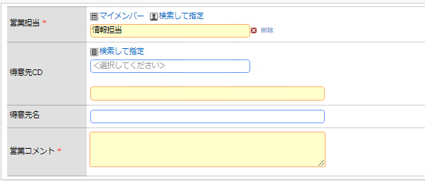

 |  | ■画面定義
 |  | 設定項目 |  |  | 設定内容
 |  | 画面名 |  |  | 得意先マスタ
 |  | アクセス権限 |  |  | 会社 |  |  |  |  | 設定範囲 |  |  |  |  |  |  |  | 権限
 |  |  |  |  | 全会社 |  |  |  |  |  |  |  |  |  |  |  |  | 参照・編集可
 |  | 使用方法 |  |  | ■ 新規登録に使用する ■ 編集時に使用する
 |  | 操作制限 |  |  | ■ 操作制限を有効にする
 |  | 表示項目制御 |  |  | □ 入力した値によって項目の表示を制御する
 |  | 必須項目制御 |  |  | □ 入力した値によって項目の入力必須を制御する

 |  | ■エクセル出力設定
 |  | 設定項目 |  |  | 設定内容
 |  | Excel出力 |  |  | 出力フラグ |  |  |  | ボタン名 |  |  |  |  |  |  |  | テンプレート
 |  |  |  |  | □
 |  | 出力ファイルの保護 |  |  | 読み取りをパスワードで保護 |  |  |  | シートをパスワードで保護する |  |  |  |  |  |  |  | パスワード
 |  |  |  |  | □ |  |  |  | □

 |  | ■登録時アクション
 |  | 設定項目 |  |  | 設定内容
 |  | 登録時 |  |  | アクション |  |  |  |  |  |  |  |  |  |  | 登録時付与ポイント

 |  | 編集時 |  |  | アクション |  |  |  |  |  |  |  |  |  |  | 登録時付与ポイント

 |  | ■レイアウト設定：WebDB間連携
 |  | No | 連携先DB |  |  |  | 一覧表示画面 |  |  |  |  |  |  | WebDB間連携項目
 |  | 1
 |  | 2

 |  | ■外部DB参照定義の設定
 |  | No | 外部DB参照名称 |  |  |  | 連携種類
 |  | 1 | DB参照_得意先CD |  |  |  | JDBC連携
 |  | 2 | DB参照_案件NO |  |  |  | JDBC連携
 |  | 3 | DB参照_製品CD |  |  |  | JDBC連携

⑩変更連絡依頼
POWER EGG |  |  |  |  | 文書名 |  |  |  |  |  | モジュールID |  |  |  | MS |  |  |  | モジュール名 |  | POWER EGG |  |  | 文書番号 | Version | Rev.
 |  |  |  |  | アドオン設計書(フィールド設定) |  |  |  |  |  | ｻﾌﾞﾓｼﾞｭｰﾙID |  |  |  | MSBB |  |  |  | ｻﾌﾞﾓｼﾞｭｰﾙ名 |  | POWER EGG |  |  | M7-US-1140 | 7.0.2 | 3.0
 |  |  |  |  | ⑩変更連絡依頼 |  |  |  |  |  | 表題 |  |  |  | - |  |  |  | POWER EGG

フィールド設定
区分 |  | Webデータベース |  |  |  | 明細行有無 |  |  | 無 |  |  | 備考
No |  | フィールド名 |  |  |  | 形式 |  |  | 桁数 |  |  | 表示幅 |  | 半角英数字 |  |  |  | 必須 | ソート | 再利用 |  | キー | デフォルト値 | 説明
1 |  | 申請者 |  |  |  | 社員選択 |  |  | - |  |  |  |  |  |  |  |  | ○ |  |  |  |  | ログイン社員 | 汎用申請システム項目(固定)
2 |  | 申請日 |  |  |  | 日付項目 |  |  | - |  |  |  |  |  |  |  |  | ○ |  |  |  |  | @sys | 汎用申請システム項目
3 |  | 件名 |  |  |  | 文字列（1 行） |  |  | 4,000 |  |  |  |  |  |  |  |  | ○ |  |  |  |  |  | 汎用申請システム項目
4 |  | 優先度 |  |  |  | ラジオボタン |  |  | - |  |  |  |  |  |  |  |  | ○ |  |  |  |  |  | 汎用申請システム項目(通常、緊急)
5 |  | 担当 |  |  |  | 社員選択 |  |  | 4,000 |  |  |  |  |  |  |  |  | ○ | ○ |  |  |  | ログイン社員
6 |  | 手配NO |  |  |  | DB 参照項目 |  |  | - |  |  |  |  |  |  |  |  |  |  |  |  |  |  | 手配NO=受注NO
7 |  | 手配NO_表示用 |  |  |  | 文字列(1行) |  |  | 4,000 |  |  |  |  |  |  |  |  |  | ○ |  |  |  |  | DB参照時に選択時にコピー
8 |  | 製品CD |  |  |  | DB 参照項目 |  |  | - |  |  |  |  |  |  |  |  |  |  |  |  |  |  | 製品CD=マスターNO
9 |  | 製品CD_表示用 |  |  |  | 文字列(1行) |  |  | 4,000 |  |  |  |  |  |  |  |  | ○ | ○ |  |  |  |  | DB参照時に選択時にコピー
10 |  | CP品名1 |  |  |  | 文字列(1行) |  |  | 4,000 |  |  |  |  |  |  |  |  |  | ○ |  |  |  |  | DB参照時に選択時にコピー |  |  | REV2.0:詳細設計時の打合せ内容の反映
11 |  | CP品名2 |  |  |  | 文字列(1行) |  |  | 4,000 |  |  |  |  |  |  |  |  |  | ○ |  |  |  |  | DB参照時に選択時にコピー
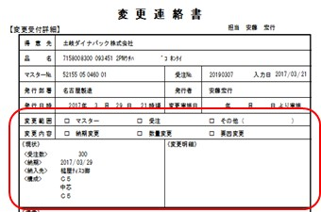
12 |  | 得意先CD |  |  |  | DB 参照項目 |  |  | -
13 |  | 得意先CD_表示用 |  |  |  | 文字列(1行) |  |  | 4,000 |  |  |  |  |  |  |  |  | ○ | ○ |  |  |  |  | DB参照時に選択時にコピー
14 |  | 得意先名 |  |  |  | 文字列(1行) |  |  | 4,000 |  |  |  |  |  |  |  |  |  | ○ |  |  |  |  | DB参照時に選択時にコピー
15 |  | 入力日 |  |  |  | 日付項目 |  |  | - |  |  |  |  |  |  |  |  | ○ | ○
16 |  | 発行部署 |  |  |  | 部門選択 |  |  | - |  |  |  |  |  |  |  |  | ○ | ○ |  |  |  | ログイン社員の部門
17 |  | 発行者 |  |  |  | 社員選択 |  |  | - |  |  |  |  |  |  |  |  | ○ | ○ |  |  |  | ログイン社員
18 |  | 発行日 |  |  |  | 日付項目 |  |  | - |  |  |  |  |  |  |  |  | ○ | ○ |  |  |  | @sys
19 |  | 発行時刻 |  |  |  | 時刻項目 |  |  | - |  |  |  |  |  |  |  |  | ○ | ○ |  |  |  | @sys
20 |  | 変更年月日 |  |  |  | 日付項目 |  |  | - |  |  |  |  |  |  |  |  |  | ○
21 |  | 変更範囲 |  |  |  | チェックボックス |  |  | - |  |  |  |  |  |  |  |  |  | ○ |  |  |  |  | マスター、受注、その他
22 |  | 変更範囲その他 |  |  |  | 文字列 |  |  | 4,000 |  |  |  |  |  |  |  |  |  | ○ |  |  |  |  | 変更範囲がその他の場合、入力する
23 |  | 変更内容 |  |  |  | チェックボックス |  |  | - |  |  |  |  |  |  |  |  |  | ○ |  |  |  |  | 納期変更、数量変更、要因変更
24 |  | 現状_数量 |  |  |  | 数値 |  |  | 10 |  |  |  |  |  |  |  |  |  | ○ |  |  |  |  | DB参照時に選択時にコピー
25 |  | 現状_納期 |  |  |  | 日付項目 |  |  | - |  |  |  |  |  |  |  |  |  | ○ |  |  |  |  | DB参照時に選択時にコピー
26 |  | 現状_納入先 |  |  |  | 文字列(1行) |  |  | 4,000 |  |  |  |  |  |  |  |  |  | ○ |  |  |  |  | DB参照時に選択時にコピー
27 |  | 現状_構成原紙(表) |  |  |  | 文字列(1行) |  |  | 4,000 |  |  |  |  |  |  |  |  |  | ○ |  |  |  |  | DB参照時に選択時にコピー
28 |  | 現状_構成原紙(中) |  |  |  | 文字列(1行) |  |  | 4,000 |  |  |  |  |  |  |  |  |  | ○ |  |  |  |  | DB参照時に選択時にコピー
29 |  | 現状_構成原紙(裏) |  |  |  | 文字列(1行) |  |  | 4,000 |  |  |  |  |  |  |  |  |  | ○ |  |  |  |  | DB参照時に選択時にコピー
30 |  | 変更_数量 |  |  |  | 数値 |  |  | 10 |  |  |  |  |  |  |  |  |  | ○
31 |  | 変更_納期 |  |  |  | 日付項目 |  |  | - |  |  |  |  |  |  |  |  |  | ○
32 |  | 変更_納入先 |  |  |  | 文字列(1行) |  |  | 4,000 |  |  |  |  |  |  |  |  |  | ○
33 |  | 変更_構成原紙(表) |  |  |  | 文字列(1行) |  |  | 4,000 |  |  |  |  |  |  |  |  |  | ○
34 |  | 変更_構成原紙(中) |  |  |  | 文字列(1行) |  |  | 4,000 |  |  |  |  |  |  |  |  |  | ○
35 |  | 変更_構成原紙(裏) |  |  |  | 文字列(1行) |  |  | 4,000 |  |  |  |  |  |  |  |  |  | ○
36 |  | 現状詳細 |  |  |  | 文字列(複数行) |  |  | 4,000
37 |  | 変更詳細 |  |  |  | 文字列(複数行) |  |  | 4,000
38 |  | 備考 |  |  |  | 文字列(複数行) |  |  | 4,000
39 |  | 結果 |  |  |  | ドロップダウンリスト |  |  |  |  |  |  |  |  |  |  |  |  |  |  |  |  |  | 承認、却下
40 |  | 結果備考 |  |  |  | 文字列(複数行) |  |  | 4,000

変更連絡依頼 一覧表示画面編集

 | データベース名 |  |  | 変更連絡依頼

 |  | ■画面一覧定義
 |  | No | 一覧表示画面名 |  |  |  | 表示方法 |  |  | 使用区分 |  |  | 備考
 |  | 1 | （全項目） |  |  |  | 一覧表示 |  |  | 使用しない
 |  | 2 | 変更連絡依頼 |  |  |  | 一覧表示 |  |  | 使用する

 |  | ■画面イメージ

 |  | ■画面定義
 |  | 設定項目 |  |  | 設定内容
 |  | 画面名 |  |  | 変更連絡依頼
 |  | アクセス権限 |  |  | 会社 |  |  |  |  | 設定範囲 |  |  |  |  |  |  |  | 権限
 |  |  |  |  | 全会社 |  |  |  |  |  |  |  |  |  |  |  |  | 参照可
 |  | 表示方法 |  |  | 一覧表示
 |  | ソート条件 |  |  | 項目 |  |  |  |  |  |  |  |  |  |  |  |  |  | ソート順
 |  |  |  |  | No |  |  |  |  |  |  |  |  |  |  |  |  |  | 昇順

 |  | 絞り込み条件
 |  | 表示編集画面 |  |  | 変更連絡依頼

 |  | ■レイアウト設定
 |  | No. | 項目見出し書式 |  |  |  |  | フィールド名 |  |  |  |  |  |  |  | 条件付き書式設定
 |  | 1 | No |  |  |  |  | No
 |  | 2 | 手配NO |  |  |  |  | 手配NO_表示用
 |  | 3 | 製品CD |  |  |  |  | 製品CD_表示用
 |  | 4 | CP品名1 |  |  |  |  | CP品名1
 |  | 5 | CP品名2 |  |  |  |  | CP品名2
 |  | 6 | 得意先CD |  |  |  |  | 得意先CD_表示用
 |  | 7 | 得意先名 |  |  |  |  | 得意先名
 |  | 8 | 発行部署 |  |  |  |  | 発行部署
 |  | 9 | 発行者 |  |  |  |  | 発行者
 |  | 10 | 発行日 |  |  |  |  | 発行日
 |  | 11 | 発行時刻 |  |  |  |  | 発行時刻
 |  | 12 | 変更年月日 |  |  |  |  | 変更年月日

 |  | ■エクセル出力設定
 |  | 設定項目 |  |  | 設定内容
 |  | Excel出力 |  |  | 出力フラグ |  |  |  | ボタン名 |  |  |  |  |  |  |  | テンプレート
 |  |  |  |  | □
 |  | 出力ファイルの保護 |  |  | 読み取りをパスワードで保護 |  |  |  | シートをパスワードで保護する |  |  |  |  |  |  |  | パスワード
 |  |  |  |  | □ |  |  |  | □

変更連絡依頼 表示編集画面の設定

 | データベース名 |  |  | 変更連絡依頼

 |  | ■画面一覧定義
 |  | No | 表示編集画面名 |  |  |  |  |  |  | 使用区分 |  |  | 備考
 |  | 1 | （全項目） |  |  |  |  |  |  | 使用しない
 |  | 2 | 変更連絡依頼 |  |  |  |  |  |  | 使用する

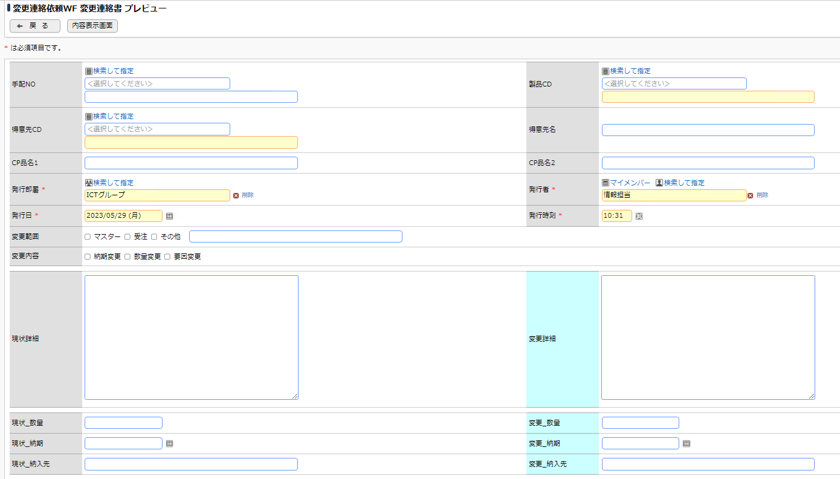
 |  | ■画面イメージ



 |  | ■画面定義
 |  | 設定項目 |  |  | 設定内容
 |  | 画面名 |  |  | 変更連絡依頼
 |  | アクセス権限 |  |  | 会社 |  |  |  |  | 設定範囲 |  |  |  |  |  |  |  | 権限
 |  |  |  |  | 全会社 |  |  |  |  |  |  |  |  |  |  |  |  | 参照・編集可
 |  | 使用方法 |  |  | ■ 新規登録に使用する ■ 編集時に使用する
 |  | 操作制限 |  |  | ■ 操作制限を有効にする
 |  | 表示項目制御 |  |  | □ 入力した値によって項目の表示を制御する
 |  | 必須項目制御 |  |  | □ 入力した値によって項目の入力必須を制御する

 |  | ■エクセル出力設定
 |  | 設定項目 |  |  | 設定内容
 |  | Excel出力 |  |  | 出力フラグ |  |  |  | ボタン名 |  |  |  |  |  |  |  | テンプレート
 |  |  |  |  | □
 |  | 出力ファイルの保護 |  |  | 読み取りをパスワードで保護 |  |  |  | シートをパスワードで保護する |  |  |  |  |  |  |  | パスワード
 |  |  |  |  | □ |  |  |  | □

 |  | ■登録時アクション
 |  | 設定項目 |  |  | 設定内容
 |  | 登録時 |  |  | アクション |  |  |  |  |  |  |  |  |  |  | 登録時付与ポイント

 |  | 編集時 |  |  | アクション |  |  |  |  |  |  |  |  |  |  | 登録時付与ポイント

 |  | ■レイアウト設定：WebDB間連携
 |  | No | 連携先DB |  |  |  | 一覧表示画面 |  |  |  |  |  |  | WebDB間連携項目
 |  | 1
 |  | 2

 |  | ■外部DB参照定義の設定
 |  | No | 外部DB参照名称 |  |  |  | 連携種類
 |  | 1 | DB参照_得意先CD |  |  |  | JDBC連携
 |  | 2 | DB参照_手配NO |  |  |  | JDBC連携
 |  | 3 | DB参照_製品CD |  |  |  | JDBC連携

⑪単価訂正
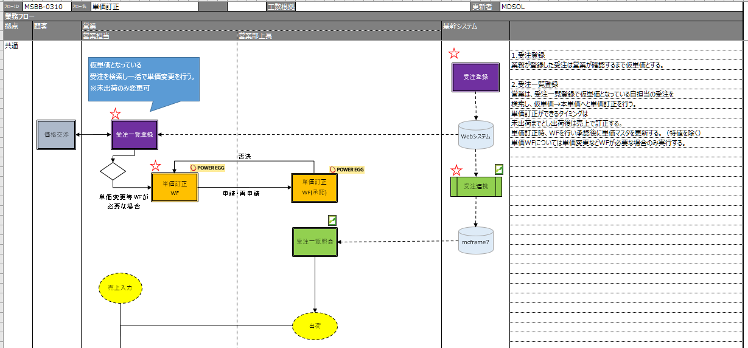
POWER EGG |  |  |  |  | 文書名 |  |  |  |  |  | モジュールID |  |  |  | MS |  |  |  | モジュール名 |  | POWER EGG |  |  | 文書番号 | Version | Rev.
 |  |  |  |  | アドオン設計書(フィールド設定) |  |  |  |  |  | ｻﾌﾞﾓｼﾞｭｰﾙID |  |  |  | MSBB |  |  |  | ｻﾌﾞﾓｼﾞｭｰﾙ名 |  | POWER EGG |  |  | M7-US-1140 | 7.0.2 | 3.0
 |  |  |  |  | ⑪単価訂正 |  |  |  |  |  | 表題 |  |  |  | - |  |  |  | POWER EGG

フィールド設定
区分 |  | Webデータベース |  |  |  | 明細行有無 |  |  | 無 |  |  | 備考 |  |  |  |  |  | API連携を想定
No |  | フィールド名 |  |  |  | 形式 |  |  | 桁数 |  |  | 表示幅 |  | 半角英数字 |  |  |  | 必須 | ソート | 再利用 |  | キー | デフォルト値 | 説明
1 |  | 申請者 |  |  |  | 社員選択 |  |  | - |  |  |  |  |  |  |  |  | ○ |  |  |  |  | ログイン社員 | 汎用申請システム項目(固定)
2 |  | 申請日 |  |  |  | 日付項目 |  |  | - |  |  |  |  |  |  |  |  | ○ |  |  |  |  | @sys | 汎用申請システム項目
3 |  | 件名 |  |  |  | 文字列（1 行） |  |  | 4,000 |  |  |  |  |  |  |  |  | ○ |  |  |  |  |  | 汎用申請システム項目
4 |  | 優先度 |  |  |  | ラジオボタン |  |  | - |  |  |  |  |  |  |  |  | ○ |  |  |  |  |  | 汎用申請システム項目(通常、緊急)
5 |  | 手配NO1 |  |  |  | 文字列(1行) |  |  | 4,000 |  |  |  |  |  |  |  |  |  | ○
6 |  | 手配NO2 |  |  |  | 文字列(1行) |  |  | 4,000 |  |  |  |  |  |  |  |  |  | ○
7 |  | 手配NO3 |  |  |  | 文字列(1行) |  |  | 4,000 |  |  |  |  |  |  |  |  |  | ○
8 |  | 得意先 |  |  |  | 文字列(1行) |  |  | 4,000 |  |  |  |  |  |  |  |  |  | ○
9 |  | 得意先名 |  |  |  | 文字列(1行) |  |  | 4,000 |  |  |  |  |  |  |  |  |  | ○
10 |  | 注文書NO |  |  |  | 文字列(1行) |  |  | 4,000 |  |  |  |  |  |  |  |  |  | ○
11 |  | 製品CD/品目CD |  |  |  | 文字列(1行) |  |  | 4,000 |  |  |  |  |  |  |  |  |  | ○
12 |  | 品名1 |  |  |  | 文字列(1行) |  |  | 4,000 |  |  |  |  |  |  |  |  |  | ○
13 |  | 品名2 |  |  |  | 文字列(1行) |  |  | 4,000 |  |  |  |  |  |  |  |  |  | ○
14 |  | 受注日 |  |  |  | 日付項目 |  |  | - |  |  |  |  |  |  |  |  |  | ○
15 |  | 客先納期 |  |  |  | 日付項目 |  |  | - |  |  |  |  |  |  |  |  |  | ○
16 |  | 数量 |  |  |  | 数値 |  |  | 10 |  |  |  |  |  |  |  |  |  | ○
17 |  | 単位 |  |  |  | 文字列(1行) |  |  | 4,000 |  |  |  |  |  |  |  |  |  | ○
18 |  | 特値 |  |  |  | チェックボックス |  |  | - |  |  |  |  |  |  |  |  |  | ○
19 |  | 単価 |  |  |  | 数値 |  |  | 10,2 |  |  |  |  |  |  |  |  |  | ○
20 |  | 単価変更理由 |  |  |  | 文字列(1行) |  |  | 4,000 |  |  |  |  |  |  |  |  |  | ○
21 |  | 個別単価(変更前) |  |  |  | 数値 |  |  | 10,2 |  |  |  |  |  |  |  |  |  | ○
22 |  | セット単価(変更前) |  |  |  | 数値 |  |  | 10,2 |  |  |  |  |  |  |  |  |  | ○
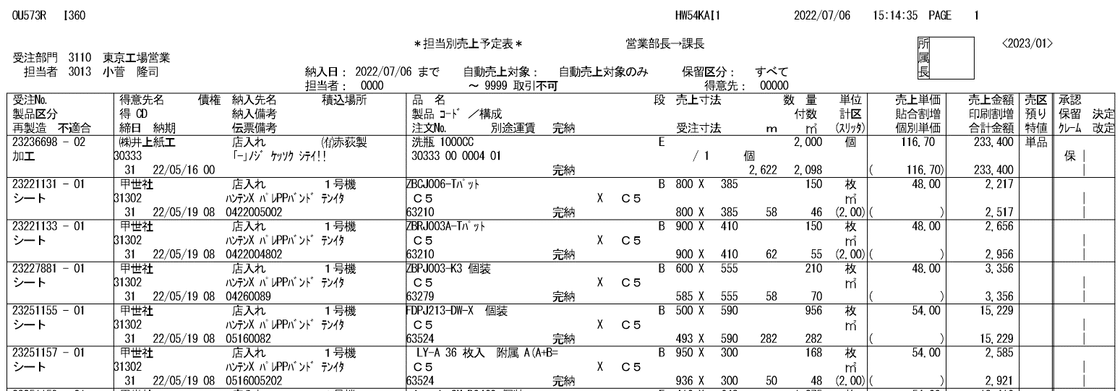
23 |  | 金額 |  |  |  | 数値 |  |  | 10,2 |  |  |  |  |  |  |  |  |  | ○
24 |  | 納品先CD |  |  |  | 文字列(1行) |  |  | 4,000 |  |  |  |  |  |  |  |  |  | ○
25 |  | 納品先名 |  |  |  | 文字列(1行) |  |  | 4,000 |  |  |  |  |  |  |  |  |  | ○
26 |  | 製品区分_大 |  |  |  | 文字列(1行) |  |  | 4,000 |  |  |  |  |  |  |  |  |  | ○
27 |  | 製品区分_中 |  |  |  | 文字列(1行) |  |  | 4,000 |  |  |  |  |  |  |  |  |  | ○
28 |  | 製品区分_小 |  |  |  | 文字列(1行) |  |  | 4,000 |  |  |  |  |  |  |  |  |  | ○
29 |  | 不適合手配NO |  |  |  | 文字列(1行) |  |  | 4,000 |  |  |  |  |  |  |  |  |  | ○
30 |  | 納入備考 |  |  |  | 文字列(1行) |  |  | 4,000 |  |  |  |  |  |  |  |  |  | ○
31 |  | 伝票備考 |  |  |  | 文字列(1行) |  |  | 4,000 |  |  |  |  |  |  |  |  |  | ○
32 |  | 段 |  |  |  | 文字列(1行) |  |  | 4,000 |  |  |  |  |  |  |  |  |  | ○
33 |  | 表(構成情報) |  |  |  | 文字列(1行) |  |  | 4,000 |  |  |  |  |  |  |  |  |  | ○
34 |  | 中(構成情報) |  |  |  | 文字列(1行) |  |  | 4,000 |  |  |  |  |  |  |  |  |  | ○
35 |  | 裏(構成情報) |  |  |  | 文字列(1行) |  |  | 4,000 |  |  |  |  |  |  |  |  |  | ○
36 |  | 受注NO/受注明細NO |  |  |  | 文字列(1行) |  |  | 4,000 |  |  |  |  |  |  |  |  |  | ○
37 |  | 個別単価 |  |  |  | 数値 |  |  | 10,2 |  |  |  |  |  |  |  |  |  | ○
38 |  | セット単価 |  |  |  | 数値 |  |  | 10,2 |  |  |  |  |  |  |  |  |  | ○
39 |  | 数量単位 |  |  |  | 文字列(1行) |  |  | 4,000 |  |  |  |  |  |  |  |  |  | ○
40 |  | 単価単位 |  |  |  | 文字列(1行) |  |  | 4,000 |  |  |  |  |  |  |  |  |  | ○

単価訂正 一覧表示画面編集

 | データベース名 |  |  | 単価訂正

 |  | ■画面一覧定義
 |  | No | 一覧表示画面名 |  |  |  | 表示方法 |  |  | 使用区分 |  |  | 備考
 |  | 1 | （全項目） |  |  |  | 一覧表示 |  |  | 使用しない
 |  | 2 | 単価訂正 |  |  |  | 一覧表示 |  |  | 使用する

 |  | ■画面イメージ

 |  | ■画面定義
 |  | 設定項目 |  |  | 設定内容
 |  | 画面名 |  |  | 単価訂正
 |  | アクセス権限 |  |  | 会社 |  |  |  |  | 設定範囲 |  |  |  |  |  |  |  | 権限
 |  |  |  |  | 全会社 |  |  |  |  |  |  |  |  |  |  |  |  | 参照可
 |  | 表示方法 |  |  | 一覧表示
 |  | ソート条件 |  |  | 項目 |  |  |  |  |  |  |  |  |  |  |  |  |  | ソート順
 |  |  |  |  | No |  |  |  |  |  |  |  |  |  |  |  |  |  | 昇順

 |  | 絞り込み条件
 |  | 表示編集画面 |  |  | 単価訂正

 |  | ■レイアウト設定
 |  | No. | 項目見出し書式 |  |  |  |  | フィールド名 |  |  |  |  |  |  |  | 条件付き書式設定
 |  | 1 | No |  |  |  |  | No
 |  | 2 | 拠点 |  |  |  |  | 拠点
 |  | 3 | 部門CD |  |  |  |  | 部門CD
 |  | 4 | 営業担当CD |  |  |  |  | 営業担当CD
 |  | 5 | 営業担当名 |  |  |  |  | 営業担当名
 |  | 6 | 手配NO |  |  |  |  | 手配NO
 |  | 7 | 版型NO |  |  |  |  | 版型NO
 |  | 8 | 得意先CD |  |  |  |  | 得意先CD
 |  | 9 | 得意先名 |  |  |  |  | 得意先名
 |  | 10 | 発注先CD |  |  |  |  | 発注先CD
 |  | 11 | 発注先名 |  |  |  |  | 発注先名
 |  | 12 | 発注品目 |  |  |  |  | 発注品目
 |  | 13 | 品名 |  |  |  |  | 品名

 |  | ■エクセル出力設定
 |  | 設定項目 |  |  | 設定内容
 |  | Excel出力 |  |  | 出力フラグ |  |  |  | ボタン名 |  |  |  |  |  |  |  | テンプレート
 |  |  |  |  | □
 |  | 出力ファイルの保護 |  |  | 読み取りをパスワードで保護 |  |  |  | シートをパスワードで保護する |  |  |  |  |  |  |  | パスワード
 |  |  |  |  | □ |  |  |  | □

単価訂正 表示編集画面の設定

 | データベース名 |  |  | 単価訂正

 |  | ■画面一覧定義
 |  | No | 表示編集画面名 |  |  |  |  |  |  | 使用区分 |  |  | 備考
 |  | 1 | （全項目） |  |  |  |  |  |  | 使用しない
 |  | 2 | 単価訂正 |  |  |  |  |  |  | 使用する

 |  | ■画面イメージ
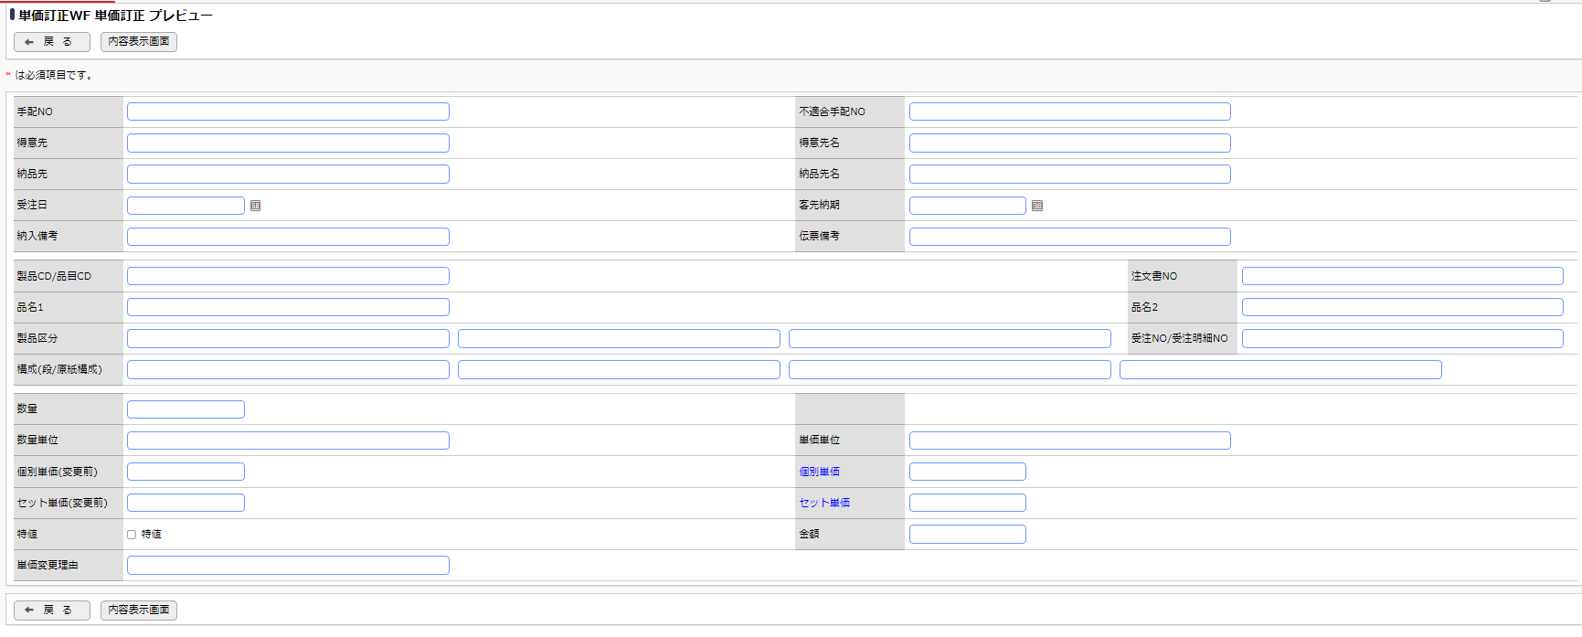

 |  | ■画面定義
 |  | 設定項目 |  |  | 設定内容
 |  | 画面名 |  |  | 単価訂正
 |  | アクセス権限 |  |  | 会社 |  |  |  |  | 設定範囲 |  |  |  |  |  |  |  | 権限
 |  |  |  |  | 全会社 |  |  |  |  |  |  |  |  |  |  |  |  | 参照・編集可
 |  | 使用方法 |  |  | ■ 新規登録に使用する ■ 編集時に使用する
 |  | 操作制限 |  |  | ■ 操作制限を有効にする
 |  | 表示項目制御 |  |  | □ 入力した値によって項目の表示を制御する
 |  | 必須項目制御 |  |  | □ 入力した値によって項目の入力必須を制御する

 |  | ■エクセル出力設定
 |  | 設定項目 |  |  | 設定内容
 |  | Excel出力 |  |  | 出力フラグ |  |  |  | ボタン名 |  |  |  |  |  |  |  | テンプレート
 |  |  |  |  | □
 |  | 出力ファイルの保護 |  |  | 読み取りをパスワードで保護 |  |  |  | シートをパスワードで保護する |  |  |  |  |  |  |  | パスワード
 |  |  |  |  | □ |  |  |  | □

 |  | ■登録時アクション
 |  | 設定項目 |  |  | 設定内容
 |  | 登録時 |  |  | アクション |  |  |  |  |  |  |  |  |  |  | 登録時付与ポイント

 |  | 編集時 |  |  | アクション |  |  |  |  |  |  |  |  |  |  | 登録時付与ポイント

 |  | ■レイアウト設定：WebDB間連携
 |  | No | 連携先DB |  |  |  | 一覧表示画面 |  |  |  |  |  |  | WebDB間連携項目
 |  | 1
 |  | 2

⑫集金チェックリスト
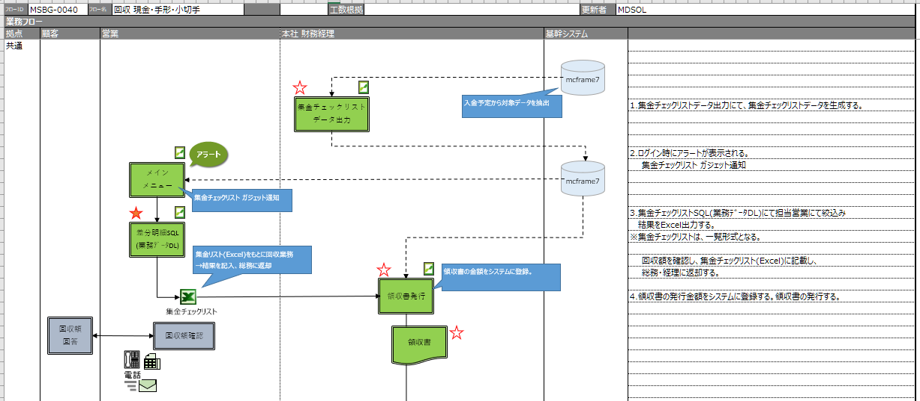
POWER EGG |  |  |  |  | 文書名 |  |  |  |  |  | モジュールID |  |  |  | MS |  |  |  | モジュール名 |  | POWER EGG |  |  | 文書番号 | Version | Rev.
 |  |  |  |  | アドオン設計書(フィールド設定) |  |  |  |  |  | ｻﾌﾞﾓｼﾞｭｰﾙID |  |  |  | MSBB |  |  |  | ｻﾌﾞﾓｼﾞｭｰﾙ名 |  | POWER EGG |  |  | M7-US-1140 | 7.0.2 | 3.0
 |  |  |  |  | ⑫集金チェックリスト |  |  |  |  |  | 表題 |  |  |  | - |  |  |  | POWER EGG

フィールド設定
区分 |  | 汎用申請 |  |  |  | 明細行有無 |  |  | 無 |  |  | 備考
No |  | フィールド名 |  |  |  | 形式 |  |  | 桁数 |  |  | 表示幅 |  | 半角英数字 |  |  |  | 必須 | ソート | 再利用 |  | キー | デフォルト値 | 説明
1 |  | 申請者 |  |  |  | 社員選択 |  |  | - |  |  |  |  |  |  |  |  | ○ |  |  |  |  | ログイン社員 | 汎用申請システム項目(固定)
2 |  | 申請日 |  |  |  | 日付項目 |  |  | - |  |  |  |  |  |  |  |  | ○ |  |  |  |  | @sys | 汎用申請システム項目
3 |  | 件名 |  |  |  | 文字列（1 行） |  |  | 4,000 |  |  |  |  |  |  |  |  | ○ |  |  |  |  |  | 汎用申請システム項目
4 |  | 優先度 |  |  |  | ラジオボタン |  |  | - |  |  |  |  |  |  |  |  | ○ |  |  |  |  |  | 汎用申請システム項目(通常、緊急)
5 |  | 添付ファイル |  |  |  | 添付ファイル |  |  | -
6 |  | 申請メモ |  |  |  | 複数行 |  |  | 4,000
7
8

集金チェックリスト 一覧表示画面編集

営業から総務への集金チェックリストのＷＦ
 | データベース名 |  |  | 集金チェックリスト

 |  | ■画面一覧定義
 |  | No | 一覧表示画面名 |  |  |  | 表示方法 |  |  | 使用区分 |  |  | 備考
 |  | 1 | （全項目） |  |  |  | 一覧表示 |  |  | 使用しない
 |  | 2 | 集金チェックリスト |  |  |  | 一覧表示 |  |  | 使用する

 |  | ■画面イメージ

 |  | ■画面定義
 |  | 設定項目 |  |  | 設定内容
 |  | 画面名 |  |  | 集金チェックリスト
 |  | アクセス権限 |  |  | 会社 |  |  |  |  | 設定範囲 |  |  |  |  |  |  |  | 権限
 |  |  |  |  | 全会社 |  |  |  |  |  |  |  |  |  |  |  |  | 参照可
 |  | 表示方法 |  |  | 一覧表示
 |  | ソート条件 |  |  | 項目 |  |  |  |  |  |  |  |  |  |  |  |  |  | ソート順
 |  |  |  |  | No |  |  |  |  |  |  |  |  |  |  |  |  |  | 昇順

 |  | 絞り込み条件
 |  | 表示編集画面 |  |  | 集金チェックリスト

 |  | ■レイアウト設定
 |  | No. | 項目見出し書式 |  |  |  |  | フィールド名 |  |  |  |  |  |  |  | 条件付き書式設定
 |  | 1 | No |  |  |  |  | No
 |  | 2 | 登録日時 |  |  |  |  | 登録日時
 |  | 3 | 登録者 |  |  |  |  | 登録者
 |  | 4 | 最終更新日時 |  |  |  |  | 最終更新日時
 |  | 5 | 最終更新者 |  |  |  |  | 最終更新者
 |  | 6 | 申請受付番号 |  |  |  |  | 申請受付番号
 |  | 7 | 申請者 |  |  |  |  | 申請者
 |  | 8 | 申請日 |  |  |  |  | 申請日
 |  | 9 | 申請部門 |  |  |  |  | 申請部門
 |  | 10 | 決裁状況 |  |  |  |  | 決裁状況
 |  | 11 | 決裁者 |  |  |  |  | 決裁者
 |  | 12 | 決裁日 |  |  |  |  | 決裁日
 |  | 13 | 申請番号 |  |  |  |  | 申請番号
 |  | 14 | 申請件名 |  |  |  |  | 申請件名
 |  | 15 | 添付ファイル |  |  |  |  | 添付ファイル
 |  | 16 | 申請メモ |  |  |  |  | 申請メモ

 |  | ■エクセル出力設定
 |  | 設定項目 |  |  | 設定内容
 |  | Excel出力 |  |  | 出力フラグ |  |  |  | ボタン名 |  |  |  |  |  |  |  | テンプレート
 |  |  |  |  | □
 |  | 出力ファイルの保護 |  |  | 読み取りをパスワードで保護 |  |  |  | シートをパスワードで保護する |  |  |  |  |  |  |  | パスワード
 |  |  |  |  | □ |  |  |  | □

集金チェックリスト 表示編集画面の設定

 | データベース名 |  |  | 集金チェックリスト

 |  | ■画面一覧定義
 |  | No | 表示編集画面名 |  |  |  |  |  |  | 使用区分 |  |  | 備考
 |  | 1 | （全項目） |  |  |  |  |  |  | 使用しない
 |  | 2 | 集金チェックリスト |  |  |  |  |  |  | 使用する

 |  | ■画面イメージ

 |  | ■画面定義
 |  | 設定項目 |  |  | 設定内容
 |  | 画面名 |  |  | 集金チェックリスト
 |  | アクセス権限 |  |  | 会社 |  |  |  |  | 設定範囲 |  |  |  |  |  |  |  | 権限
 |  |  |  |  | 全会社 |  |  |  |  |  |  |  |  |  |  |  |  | 参照・編集可
 |  | 使用方法 |  |  | ■ 新規登録に使用する ■ 編集時に使用する
 |  | 操作制限 |  |  | ■ 操作制限を有効にする
 |  | 表示項目制御 |  |  | □ 入力した値によって項目の表示を制御する
 |  | 必須項目制御 |  |  | □ 入力した値によって項目の入力必須を制御する

 |  | ■エクセル出力設定
 |  | 設定項目 |  |  | 設定内容
 |  | Excel出力 |  |  | 出力フラグ |  |  |  | ボタン名 |  |  |  |  |  |  |  | テンプレート
 |  |  |  |  | □
 |  | 出力ファイルの保護 |  |  | 読み取りをパスワードで保護 |  |  |  | シートをパスワードで保護する |  |  |  |  |  |  |  | パスワード
 |  |  |  |  | □ |  |  |  | □

 |  | ■登録時アクション
 |  | 設定項目 |  |  | 設定内容
 |  | 登録時 |  |  | アクション |  |  |  |  |  |  |  |  |  |  | 登録時付与ポイント

 |  | 編集時 |  |  | アクション |  |  |  |  |  |  |  |  |  |  | 登録時付与ポイント

 |  | ■レイアウト設定：WebDB間連携
 |  | No | 連携先DB |  |  |  | 一覧表示画面 |  |  |  |  |  |  | WebDB間連携項目
 |  | 1
 |  | 2

⑬差額明細書
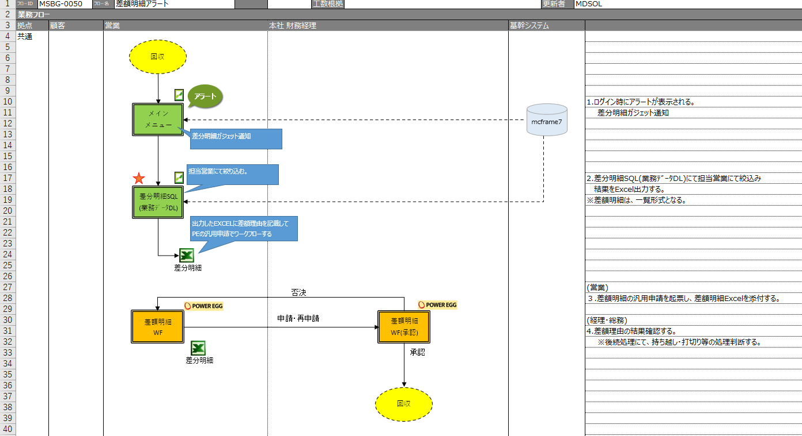
POWER EGG |  |  |  |  | 文書名 |  |  |  |  |  | モジュールID |  |  |  | MS |  |  |  | モジュール名 |  | POWER EGG |  |  | 文書番号 | Version | Rev.
 |  |  |  |  | アドオン設計書(フィールド設定) |  |  |  |  |  | ｻﾌﾞﾓｼﾞｭｰﾙID |  |  |  | MSBB |  |  |  | ｻﾌﾞﾓｼﾞｭｰﾙ名 |  | POWER EGG |  |  | M7-US-1140 | 7.0.2 | 3.0
 |  |  |  |  | ⑬差額明細書 |  |  |  |  |  | 表題 |  |  |  | - |  |  |  | POWER EGG

フィールド設定
区分 |  | 汎用申請 |  |  |  | 明細行有無 |  |  | 無 |  |  | 備考
No |  | フィールド名 |  |  |  | 形式 |  |  | 桁数 |  |  | 表示幅 |  | 半角英数字 |  |  |  | 必須 | ソート | 再利用 |  | キー | デフォルト値 | 説明
1 |  | 申請者 |  |  |  | 社員選択 |  |  | - |  |  |  |  |  |  |  |  | ○ |  |  |  |  | ログイン社員 | 汎用申請システム項目(固定)
2 |  | 申請日 |  |  |  | 日付項目 |  |  | - |  |  |  |  |  |  |  |  | ○ |  |  |  |  | @sys | 汎用申請システム項目
3 |  | 件名 |  |  |  | 文字列（1 行） |  |  | 4,000 |  |  |  |  |  |  |  |  | ○ |  |  |  |  |  | 汎用申請システム項目
4 |  | 優先度 |  |  |  | ラジオボタン |  |  | - |  |  |  |  |  |  |  |  | ○ |  |  |  |  |  | 汎用申請システム項目(通常、緊急)
5 |  | 添付ファイル |  |  |  | 添付ファイル |  |  | -
6 |  | 申請メモ |  |  |  | 複数行 |  |  | 4,000
7
8

差額明細書 一覧表示画面編集

営業から総務への集金チェックリストのＷＦ
 | データベース名 |  |  | 差額明細書

 |  | ■画面一覧定義
 |  | No | 一覧表示画面名 |  |  |  | 表示方法 |  |  | 使用区分 |  |  | 備考
 |  | 1 | （全項目） |  |  |  | 一覧表示 |  |  | 使用しない
 |  | 2 | 差額明細書 |  |  |  | 一覧表示 |  |  | 使用する

 |  | ■画面イメージ

 |  | ■画面定義
 |  | 設定項目 |  |  | 設定内容
 |  | 画面名 |  |  | 差額明細書
 |  | アクセス権限 |  |  | 会社 |  |  |  |  | 設定範囲 |  |  |  |  |  |  |  | 権限
 |  |  |  |  | 全会社 |  |  |  |  |  |  |  |  |  |  |  |  | 参照可
 |  | 表示方法 |  |  | 一覧表示
 |  | ソート条件 |  |  | 項目 |  |  |  |  |  |  |  |  |  |  |  |  |  | ソート順
 |  |  |  |  | No |  |  |  |  |  |  |  |  |  |  |  |  |  | 昇順

 |  | 絞り込み条件
 |  | 表示編集画面 |  |  | 差額明細書

 |  | ■レイアウト設定
 |  | No. | 項目見出し書式 |  |  |  |  | フィールド名 |  |  |  |  |  |  |  | 条件付き書式設定
 |  | 1 | No |  |  |  |  | No
 |  | 2 | 登録日時 |  |  |  |  | 登録日時
 |  | 3 | 登録者 |  |  |  |  | 登録者
 |  | 4 | 最終更新日時 |  |  |  |  | 最終更新日時
 |  | 5 | 最終更新者 |  |  |  |  | 最終更新者
 |  | 6 | 申請受付番号 |  |  |  |  | 申請受付番号
 |  | 7 | 申請者 |  |  |  |  | 申請者
 |  | 8 | 申請日 |  |  |  |  | 申請日
 |  | 9 | 申請部門 |  |  |  |  | 申請部門
 |  | 10 | 決裁状況 |  |  |  |  | 決裁状況
 |  | 11 | 決裁者 |  |  |  |  | 決裁者
 |  | 12 | 決裁日 |  |  |  |  | 決裁日
 |  | 13 | 申請番号 |  |  |  |  | 申請番号
 |  | 14 | 申請件名 |  |  |  |  | 申請件名
 |  | 15 | 添付ファイル |  |  |  |  | 添付ファイル
 |  | 16 | 申請メモ |  |  |  |  | 申請メモ

 |  | ■エクセル出力設定
 |  | 設定項目 |  |  | 設定内容
 |  | Excel出力 |  |  | 出力フラグ |  |  |  | ボタン名 |  |  |  |  |  |  |  | テンプレート
 |  |  |  |  | □
 |  | 出力ファイルの保護 |  |  | 読み取りをパスワードで保護 |  |  |  | シートをパスワードで保護する |  |  |  |  |  |  |  | パスワード
 |  |  |  |  | □ |  |  |  | □

差額明細書 表示編集画面の設定

 | データベース名 |  |  | 差額明細書

 |  | ■画面一覧定義
 |  | No | 表示編集画面名 |  |  |  |  |  |  | 使用区分 |  |  | 備考
 |  | 1 | （全項目） |  |  |  |  |  |  | 使用しない
 |  | 2 | 差額明細書 |  |  |  |  |  |  | 使用する

 |  | ■画面イメージ

 |  | ■画面定義
 |  | 設定項目 |  |  | 設定内容
 |  | 画面名 |  |  | 差額明細書
 |  | アクセス権限 |  |  | 会社 |  |  |  |  | 設定範囲 |  |  |  |  |  |  |  | 権限
 |  |  |  |  | 全会社 |  |  |  |  |  |  |  |  |  |  |  |  | 参照・編集可
 |  | 使用方法 |  |  | ■ 新規登録に使用する ■ 編集時に使用する
 |  | 操作制限 |  |  | ■ 操作制限を有効にする
 |  | 表示項目制御 |  |  | □ 入力した値によって項目の表示を制御する
 |  | 必須項目制御 |  |  | □ 入力した値によって項目の入力必須を制御する

 |  | ■エクセル出力設定
 |  | 設定項目 |  |  | 設定内容
 |  | Excel出力 |  |  | 出力フラグ |  |  |  | ボタン名 |  |  |  |  |  |  |  | テンプレート
 |  |  |  |  | □
 |  | 出力ファイルの保護 |  |  | 読み取りをパスワードで保護 |  |  |  | シートをパスワードで保護する |  |  |  |  |  |  |  | パスワード
 |  |  |  |  | □ |  |  |  | □

 |  | ■登録時アクション
 |  | 設定項目 |  |  | 設定内容
 |  | 登録時 |  |  | アクション |  |  |  |  |  |  |  |  |  |  | 登録時付与ポイント

 |  | 編集時 |  |  | アクション |  |  |  |  |  |  |  |  |  |  | 登録時付与ポイント

 |  | ■レイアウト設定：WebDB間連携
 |  | No | 連携先DB |  |  |  | 一覧表示画面 |  |  |  |  |  |  | WebDB間連携項目
 |  | 1
 |  | 2

